Прайс
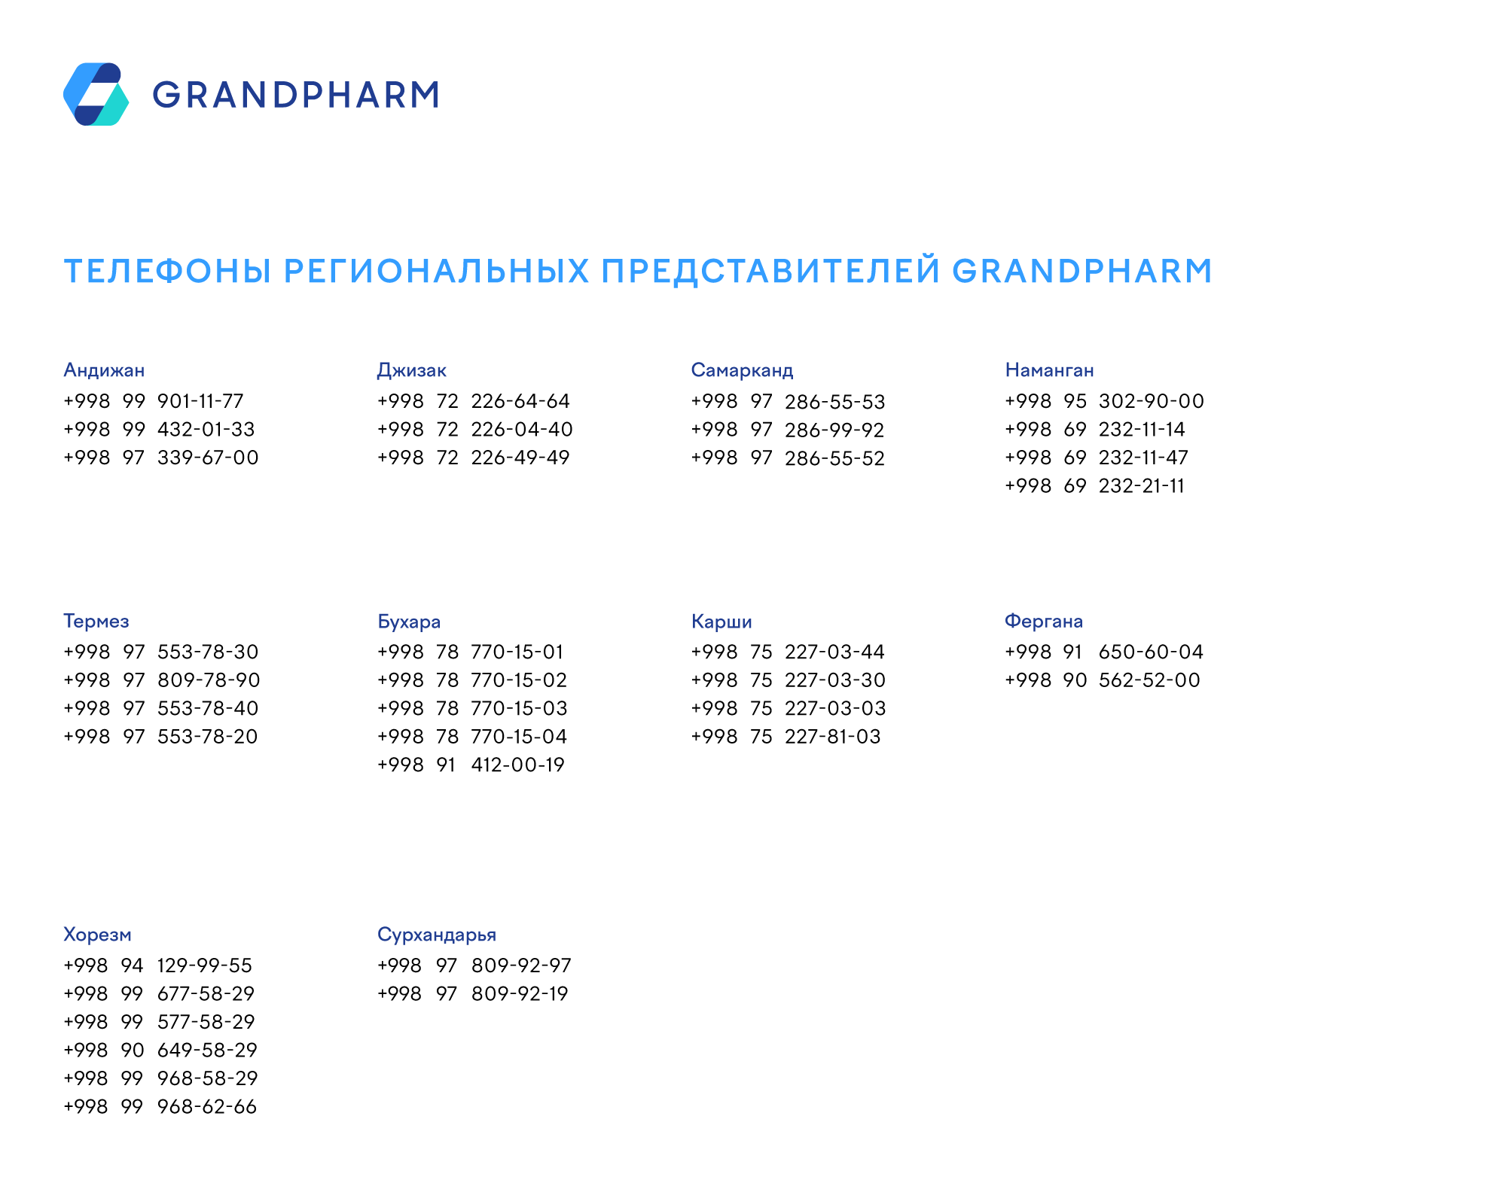
 | 2022-05-11

 | 2022-11-30
Хурматли мижозлар 13.06.2022 дан бошлаб «Grand Pharm Trade» МЧЖдан перечислениега 100% предоплата тўлов асосида сотиб олинган
барча товарлар учун 2% қўшимча бонус (товар кўринишида) тақдим этилади.
Бонус олиш шарти – мижознинг компаниямиз томонидан карздорлиги мавжуд булмаслиги лозим!
Бонус ой якуни бўйича фақатгина 100% тўланган фактуралар бўйича берилади.
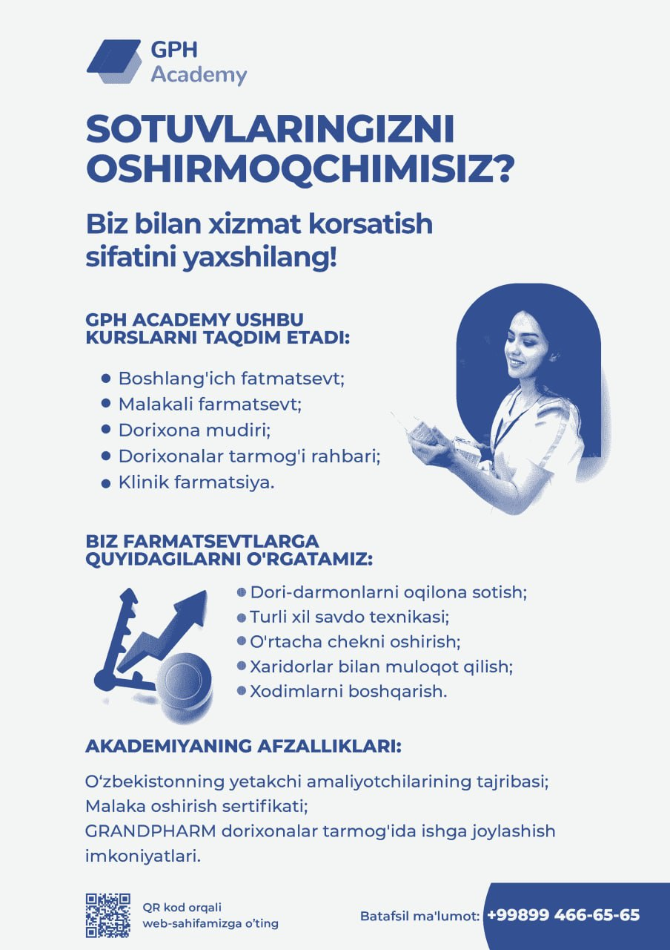

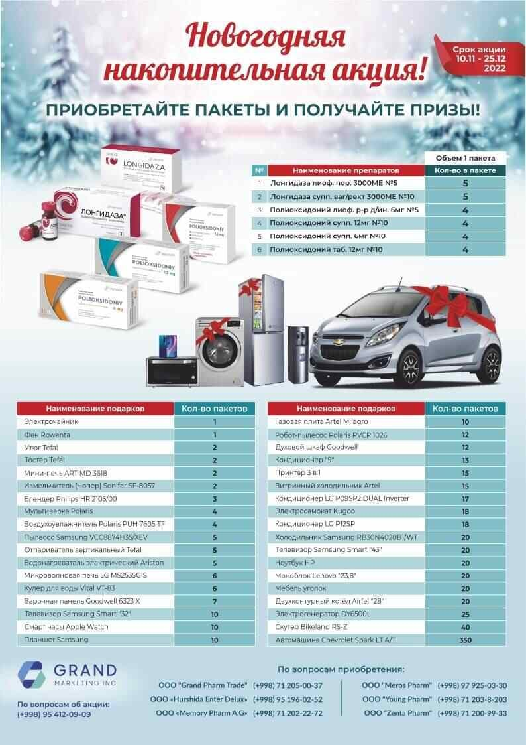

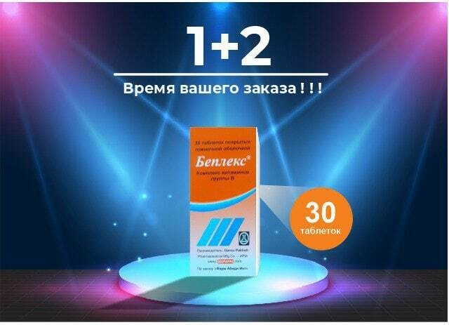

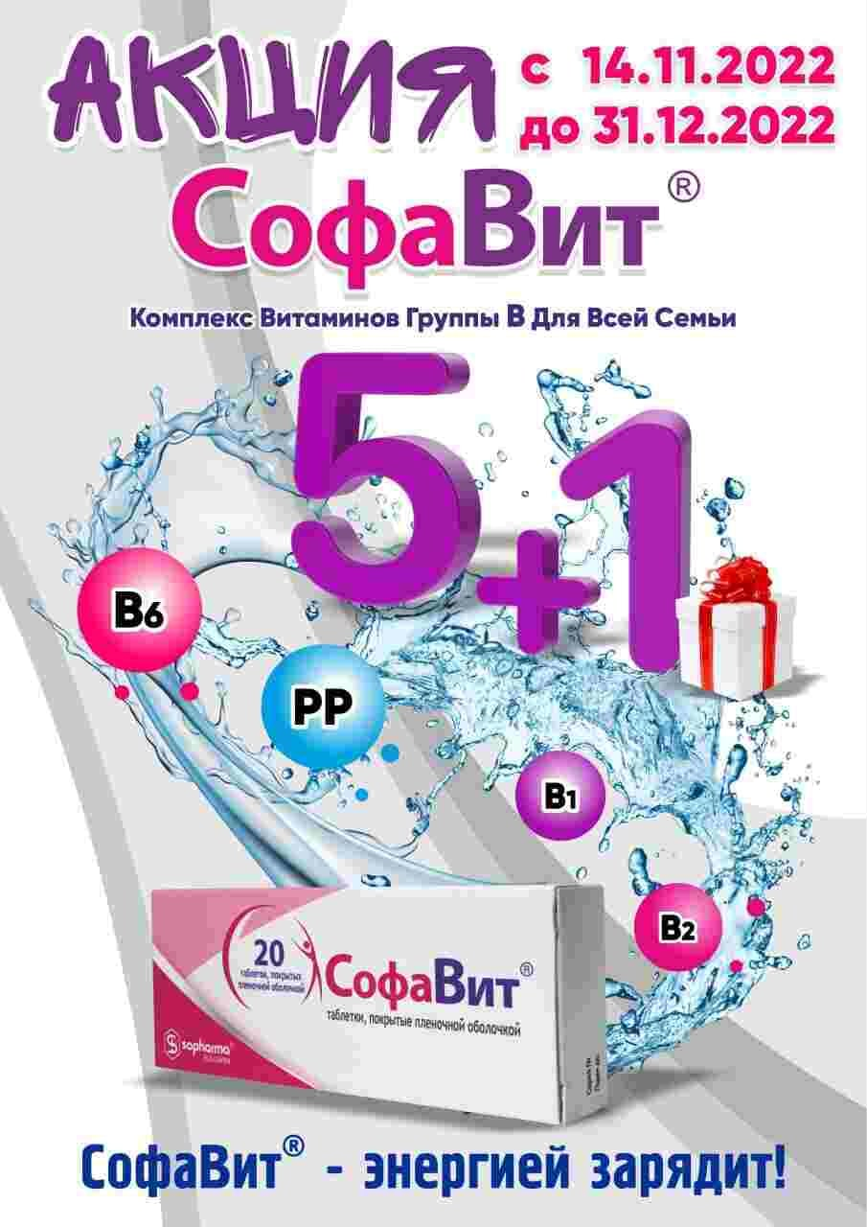

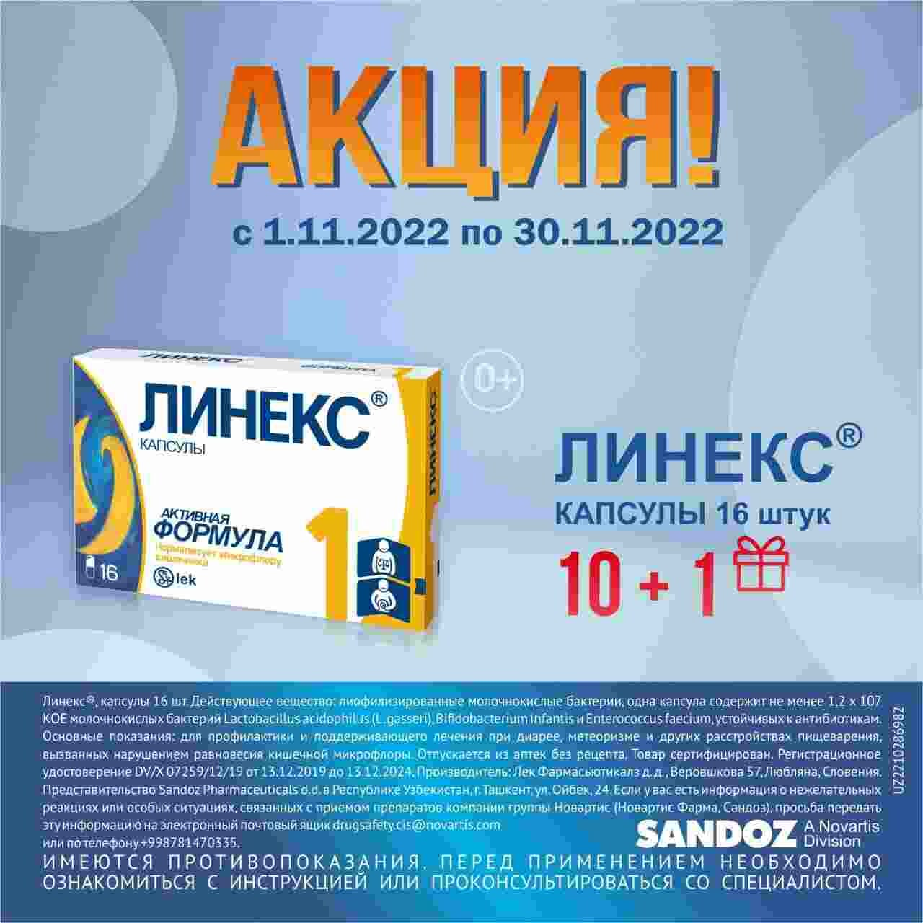

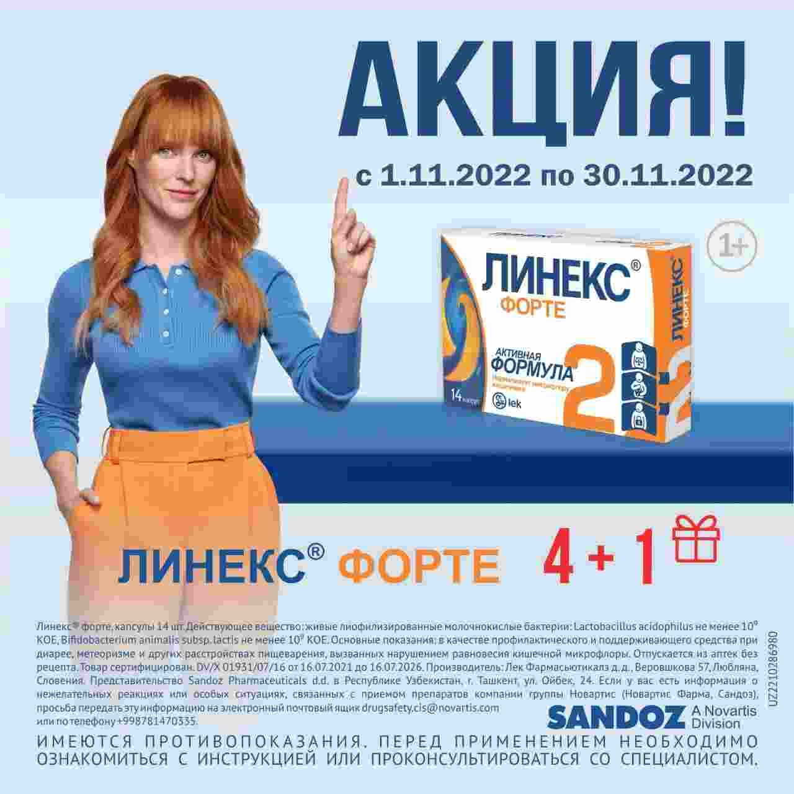

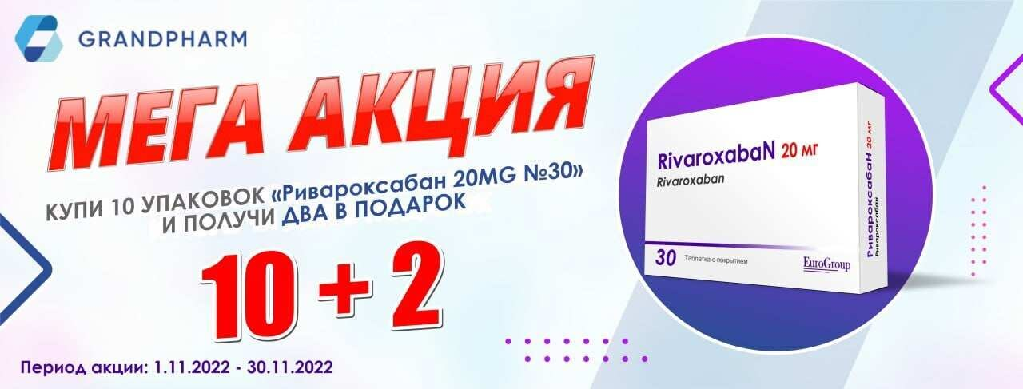

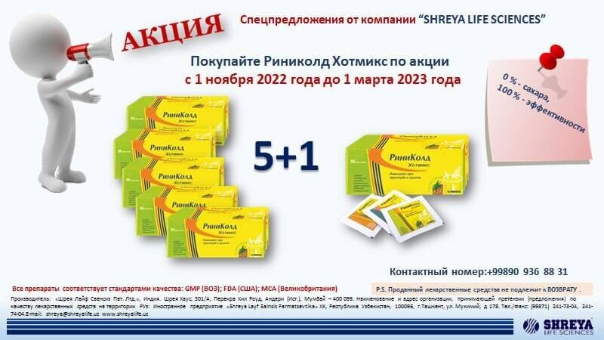

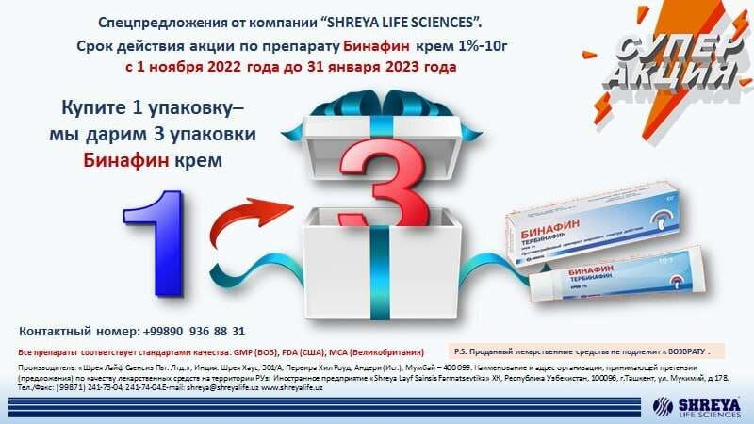

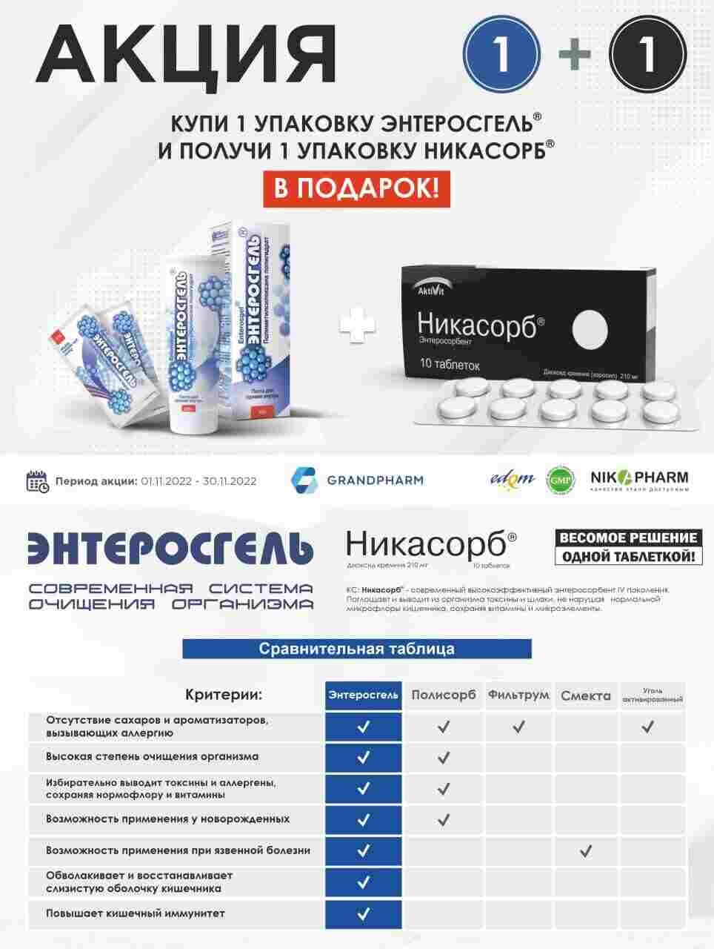

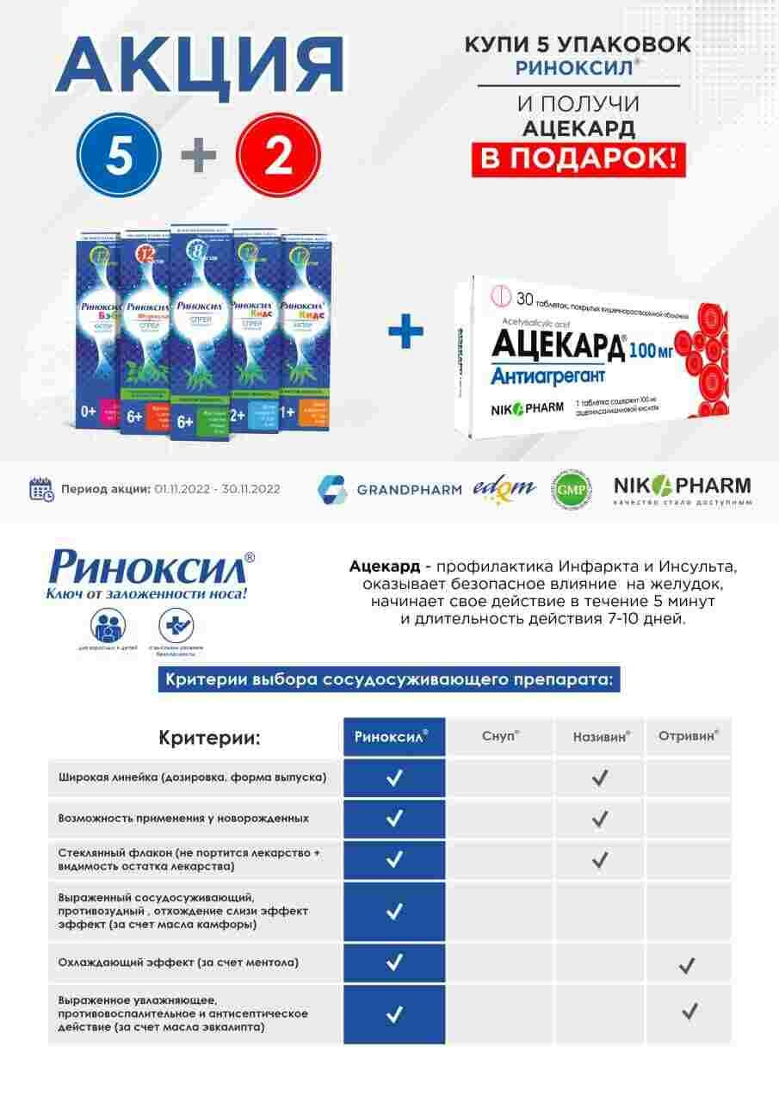

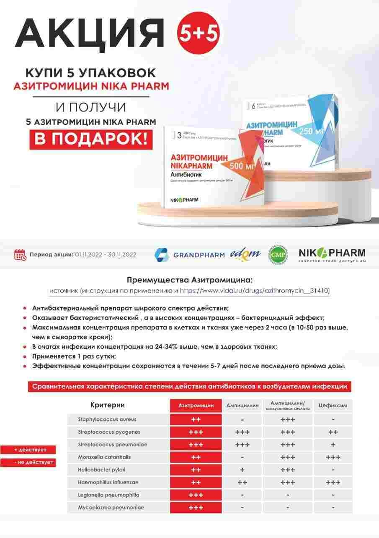

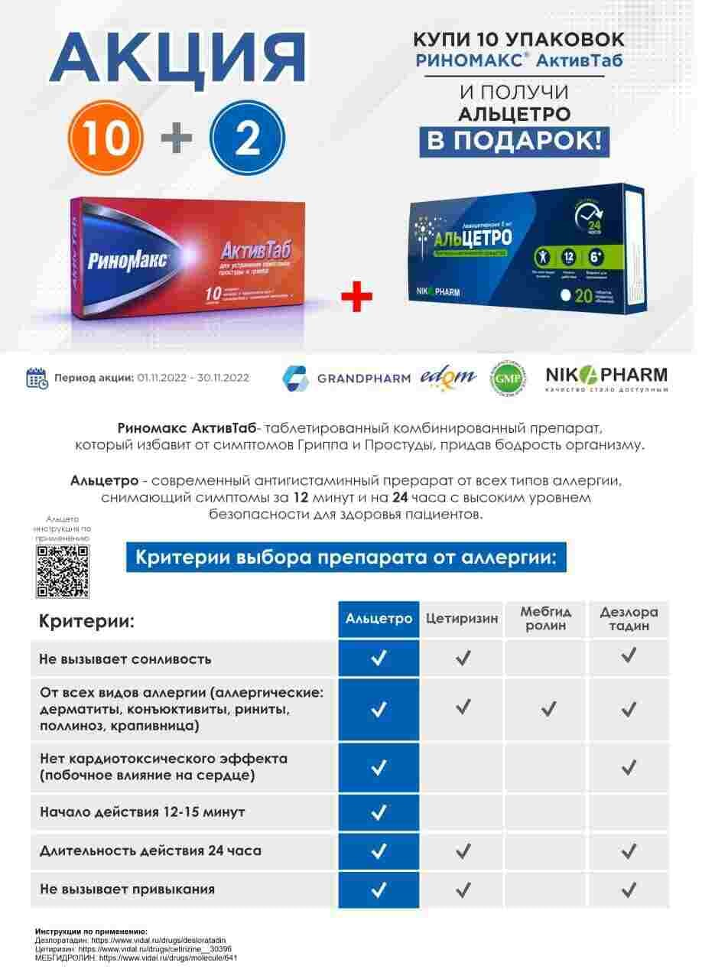

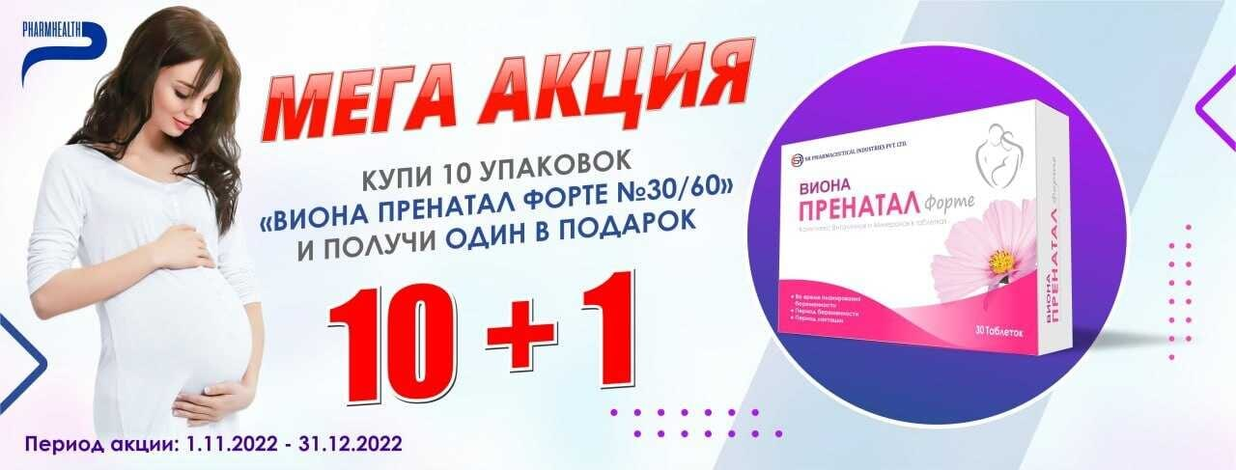

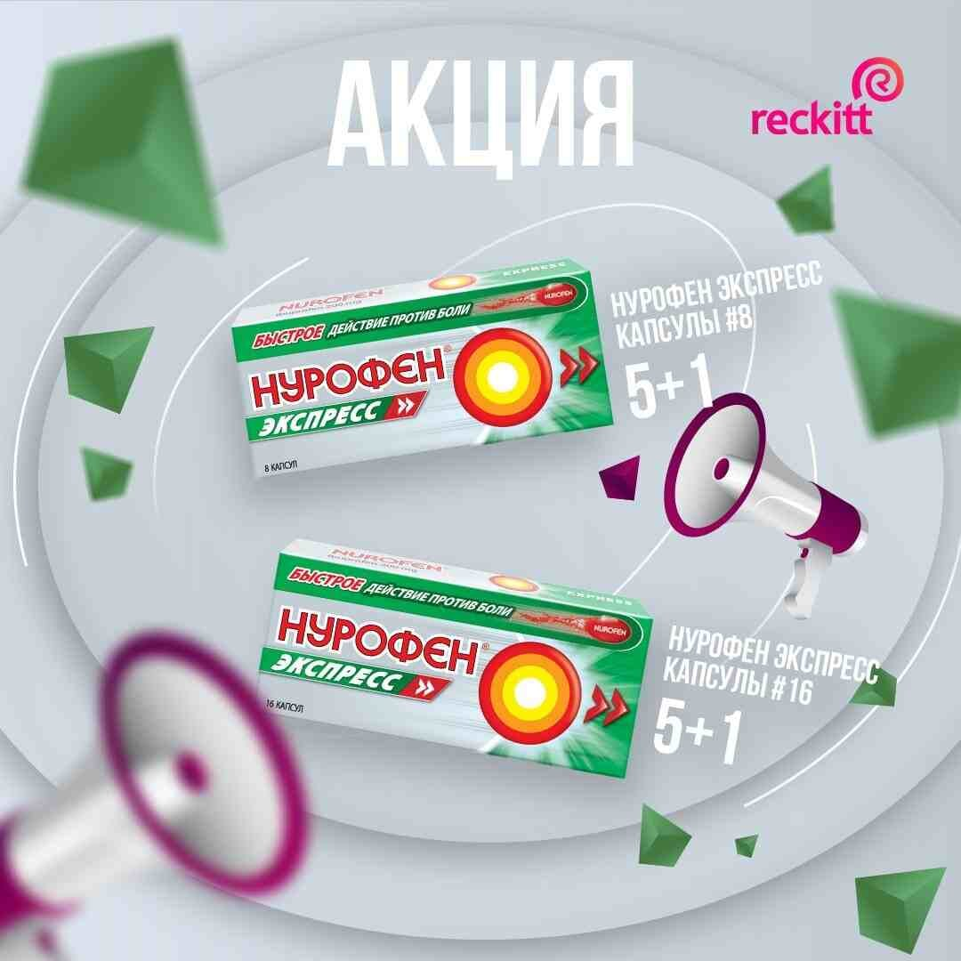

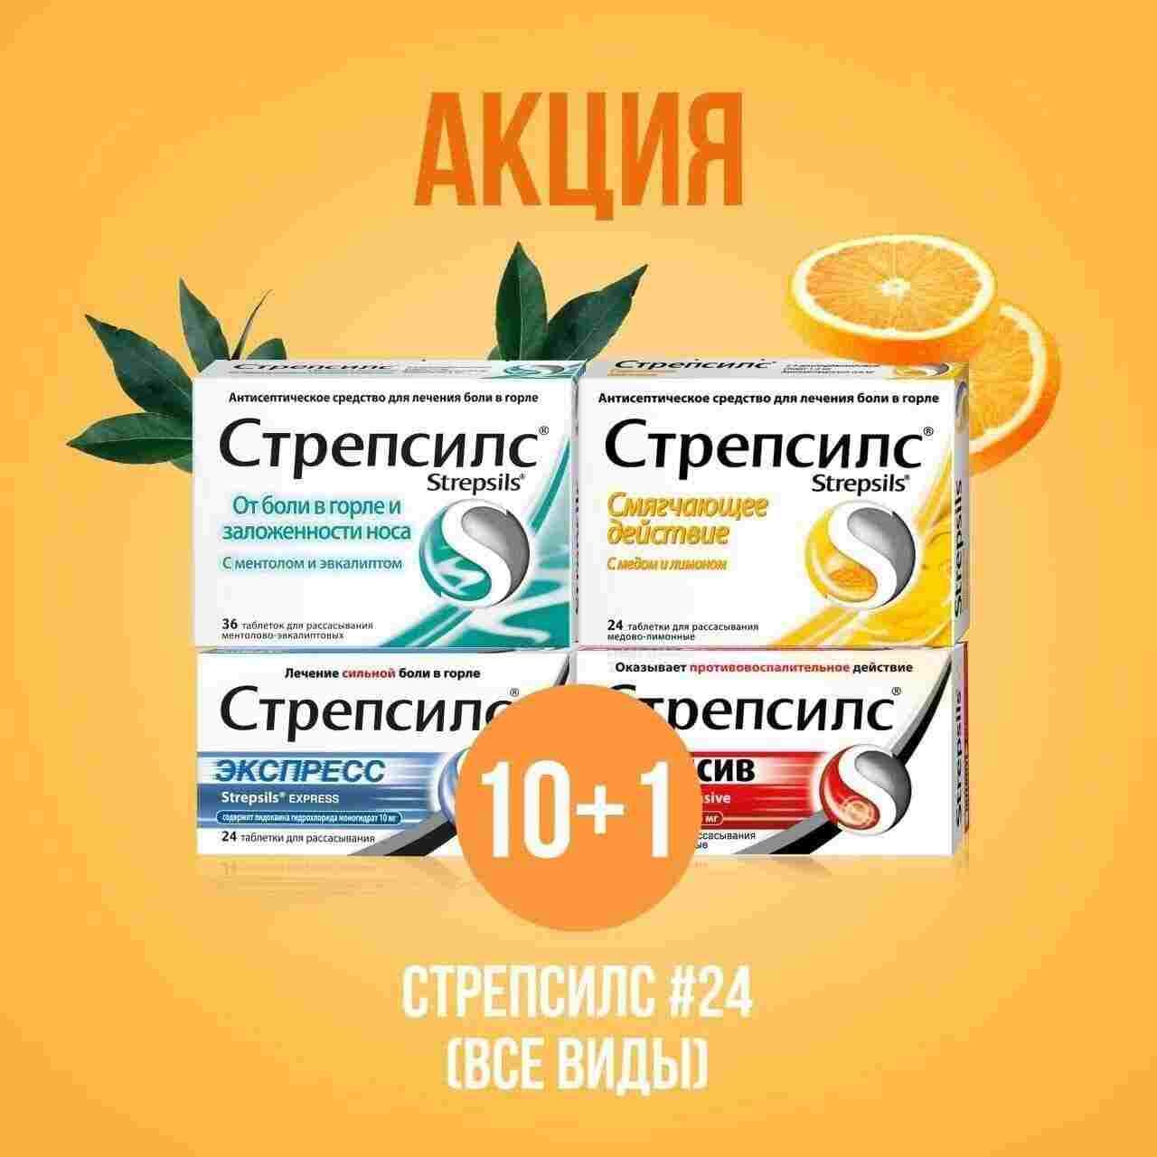

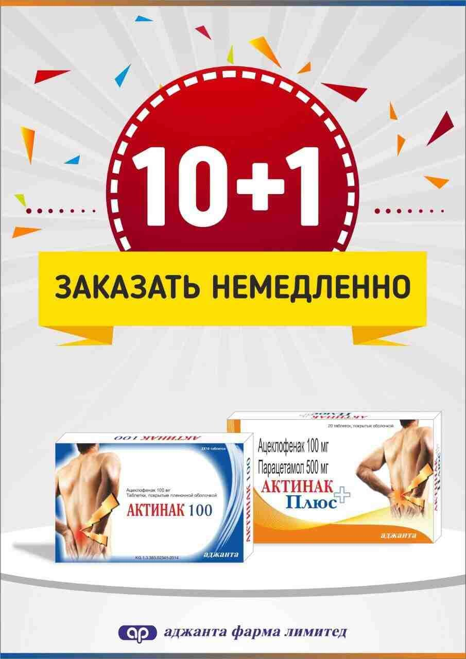

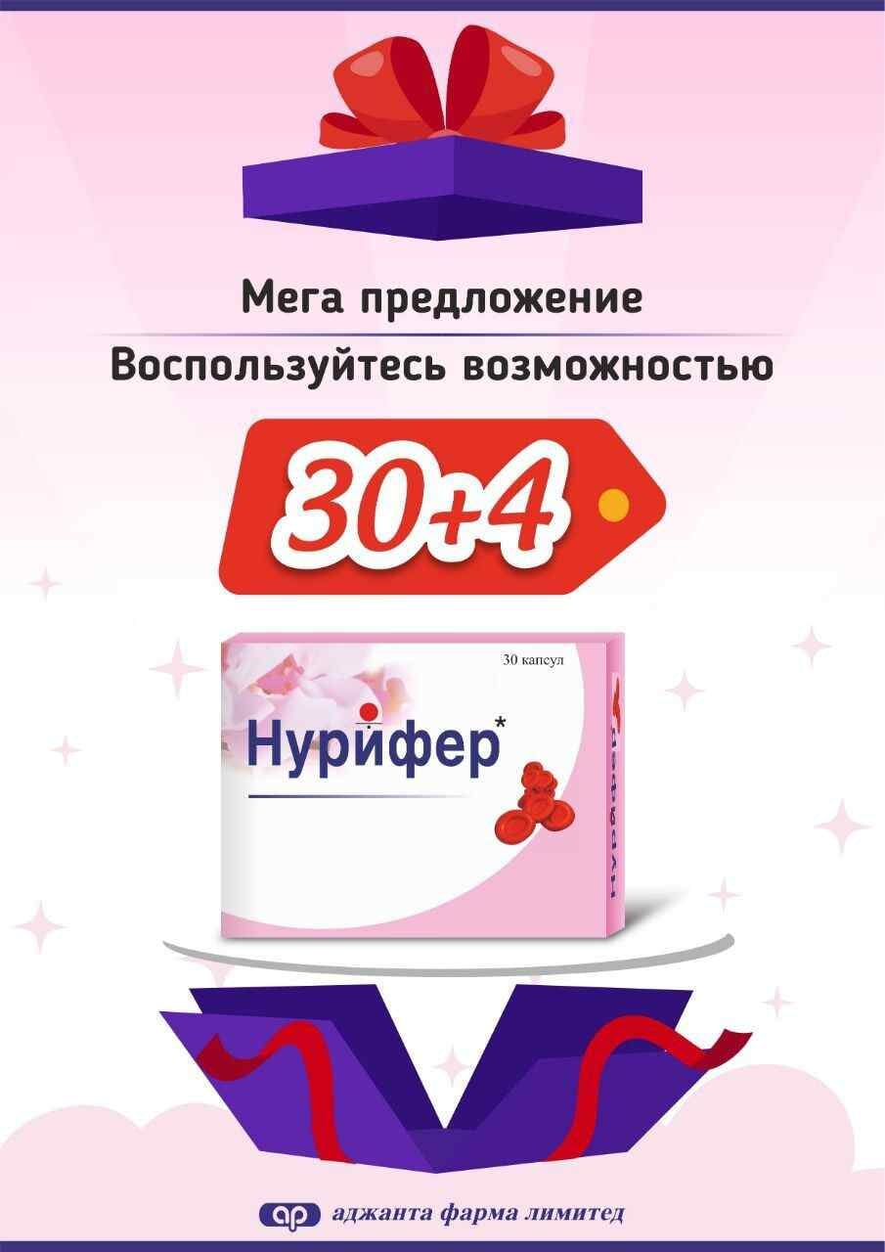

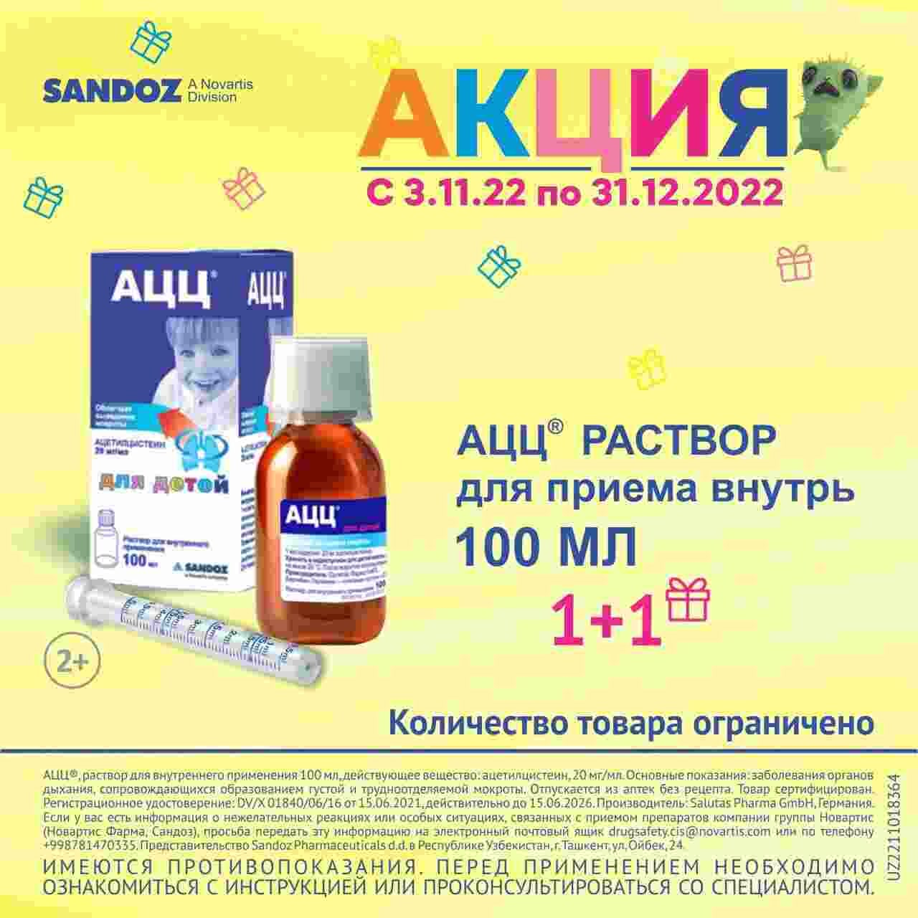

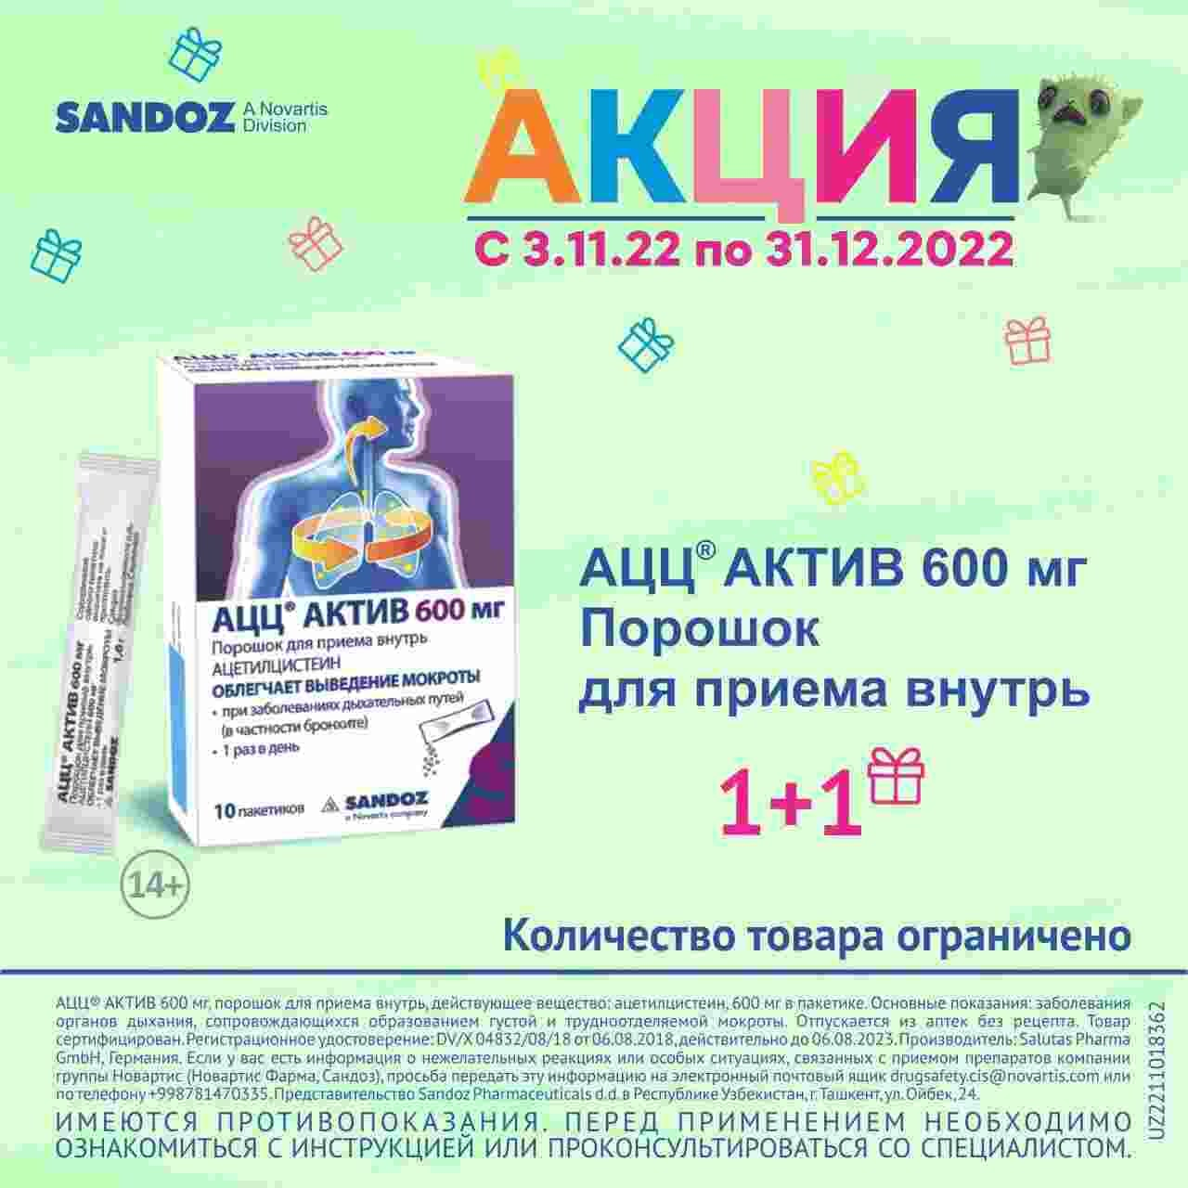

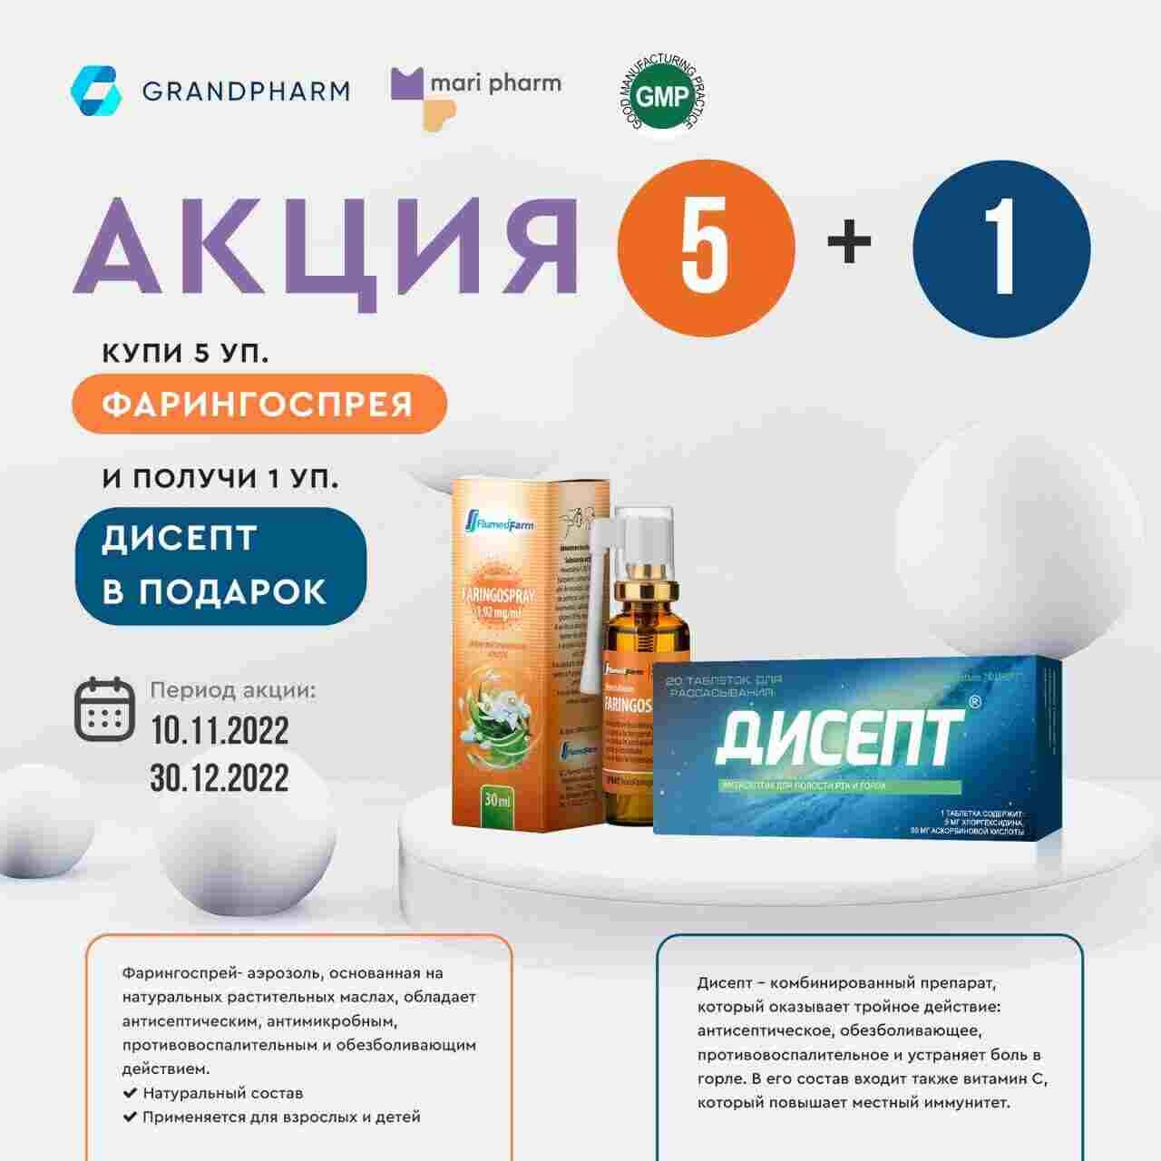

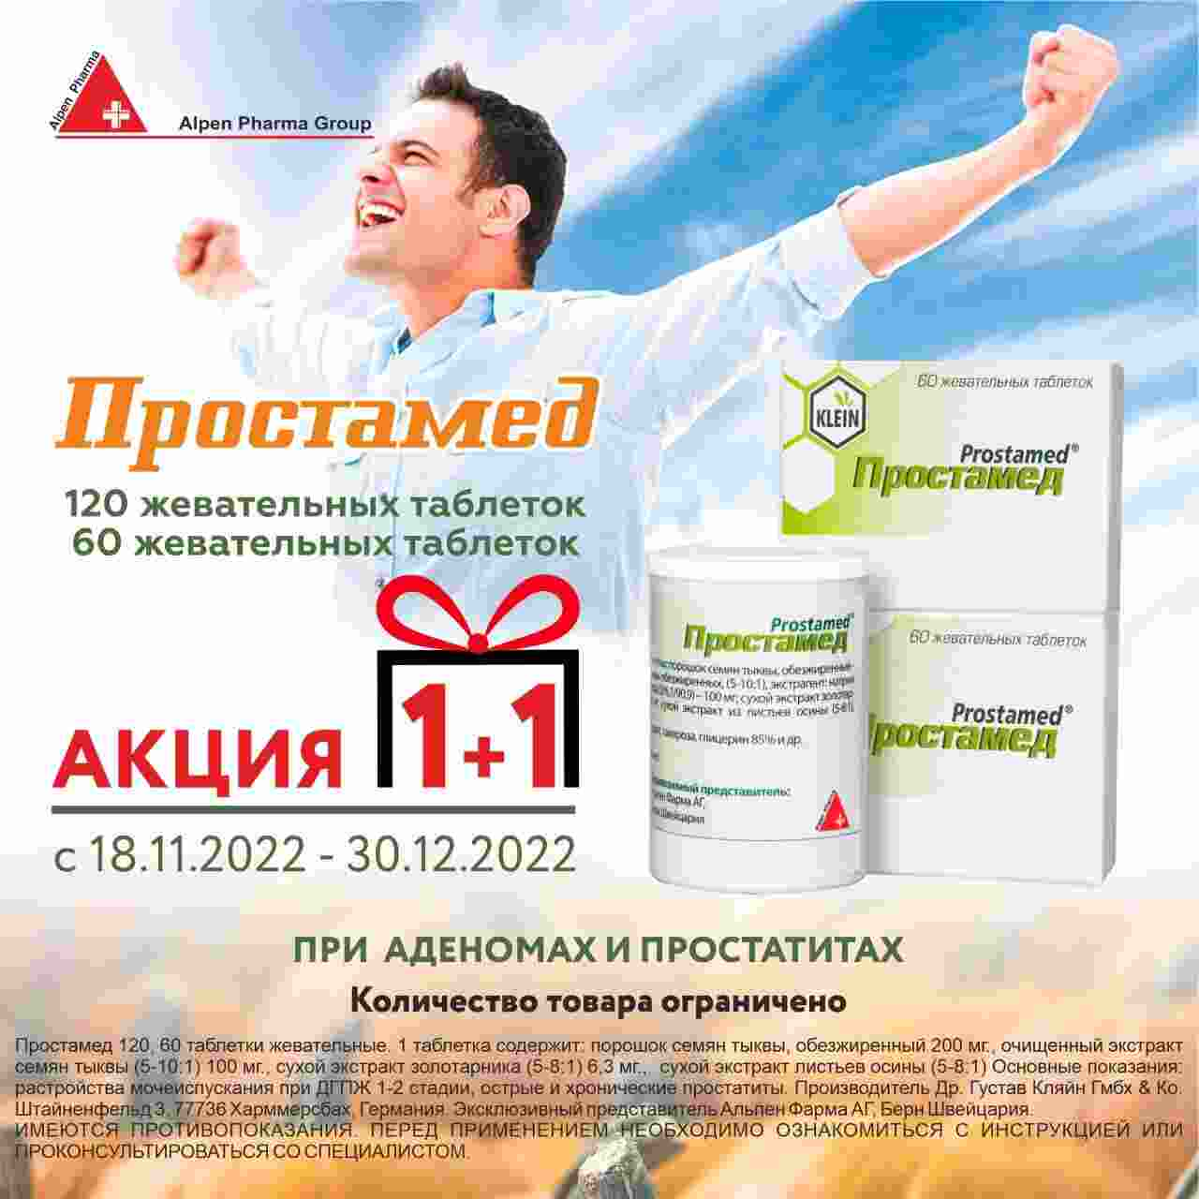

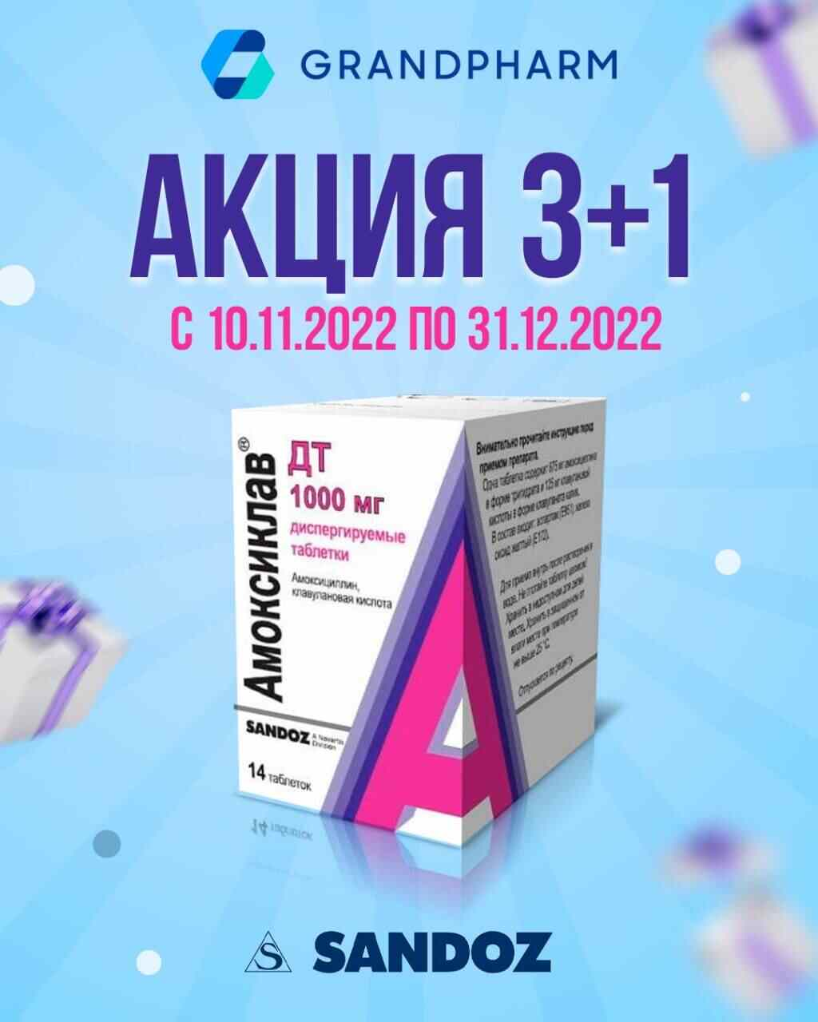

 | АКЦИЯ 1 + 1: С 18 ноября по 30 декабря 2022г.
№ | Наименование |  |  |  |  |  |  | Ед.изм. | Ориг. упак. | Производитель
1 | Простамед таб. №60 |  |  |  |  |  |  | УПК | 0-300 | "DR. Gustaf Klein" Германия
2 | Простамед таб. №120 |  |  |  |  |  |  | УПК | 0-190 | "DR. Gustaf Klein" Германия

 | АКЦИЯ 1 + 2: С 16 ноября по 31 декабря 2022г.
№ | Наименование |  |  |  |  |  |  | Ед.изм. | Ориг. упак. | Производитель
1 | Беплекс таб. №30 |  |  |  |  |  |  | УПК | 0-100 | "Darou Pakhsh Pharma" Иран

 | НАКОПИТЕЛЬНАЯ АКЦИЯ: Приобретайте нижеуказанные пакеты и получайте ПРИЗЫ: С 10 ноября по 25 декабря 2022г.
№ | Наименование |  |  | Ед.изм. | Ориг. упак. |  | Производитель |  |  | Количество в 1 пакете
1 | Лонгидаза лиоф. пор. 3000МЕ №5 |  |  | УПК | 0-182 |  | "Петровакс фарм" Россия |  |  | 5
1 | Лонгидаза супп. ваг/рект 3000МЕ №10 |  |  | УПК | 0-182 |  | "Петровакс фарм" Россия |  |  | 5
1 | Полиоксидоний лиоф. р-р д/ин. 6мг №5 |  |  | УПК | 0-182 |  | "Петровакс фарм" Россия |  |  | 4
1 | Полиоксидоний супп. 12мг №10 |  |  | УПК | 0-182 |  | "Петровакс фарм" Россия |  |  | 4
1 | Полиоксидоний супп. 6мг №10 |  |  | УПК | 0-182 |  | "Петровакс фарм" Россия |  |  | 4
1 | Полиоксидоний таб. 12мг №10 |  |  | УПК | 0-180 |  | "Петровакс фарм" Россия |  |  | 4
№ | Подарок |  | Количество пакетов |  | № | Подарок |  |  |  | Количество пакетов
1 | Электрочайник |  | 1 |  | 19 | Газовая плита Artel Milagro |  |  |  | 10
2 | Фен Rowenta |  | 1 |  | 20 | Робот-пылесос Polaris PVCR 1026 |  |  |  | 12
3 | Утюг Tefal |  | 2 |  | 21 | Духовой шкаф Goodwell |  |  |  | 12
4 | Тостер Tefal |  | 2 |  | 22 | Кондиционер 9' |  |  |  | 13
5 | Мини-печь ART ND 3618 |  | 2 |  | 23 | Принтер 3в1 |  |  |  | 15
6 | Измельчитель (Чопер) Sonifer SF-8057 |  | 2 |  | 24 | Витринный холодильник Artel |  |  |  | 15
7 | Блендер Philips HR 2105/00 |  | 3 |  | 25 | Кондиционер LG P09Sp2 DUAL Inverter |  |  |  | 17
8 | Мультиварка Polaris |  | 4 |  | 26 | Электросамокат Kugoo |  |  |  | 18
9 | Воздухоувлажнитель Polaris PUH 7605 TF |  | 4 |  | 27 | Кондиционер LG P12P |  |  |  | 18
10 | Пылесос Samsung VCC8874H35/XEV |  | 5 |  | 28 | Холодильник Samsung RB30N4020B1/WT |  |  |  | 20
11 | Отпариватель вертикальный Tefal |  | 5 |  | 29 | Телевизор Samsung Smart 43' |  |  |  | 20
12 | Водонагреватель электрический Ariston |  | 5 |  | 30 | Ноутбук HP |  |  |  | 20
13 | Микроволновая печь LG MS2535GIS |  | 6 |  | 31 | Моноблок Lenovo 23,8' |  |  |  | 20
14 | Кулер для воды Vital VT-83 |  | 6 |  | 32 | Мебель уголок |  |  |  | 20
15 | Варочная панель Goodwell 6323 X |  | 7 |  | 33 | Двухконтурный котёл Airfel 28' |  |  |  | 20
16 | Телевизор Samsung Smart 32' |  | 10 |  | 34 | Электрогенератор DY6500L |  |  |  | 25
17 | Смарт чаты Apple Watch |  | 10 |  | 35 | Скутер Bikeland RS-Z |  |  |  | 40
18 | Планшет Samsung |  | 10 |  | 36 | Автомашина Chevrolet Spark LT A/T |  |  |  | 350
 | *По всем вопросам касающихся акции обращаться по телефону : +998 95 412 09 09

 | АКЦИЯ 5 + 1: С 14 ноября по 31 декабря 2022г.
№ | Наименование |  |  |  |  |  |  | Ед.изм. | Ориг. упак. | Производитель
1 | Софавит таб. №20 |  |  |  |  |  |  | УПК | 10-430 | "Sopharma" Болгария

 | АКЦИЯ: С 10 ноября по 30 декабря 2022г.
№ | Наименование | Закуп мин. уп. | Условия | Бесп. кол. уп | Наименование бесплатного товара |  |  |  |  | Производитель
1 | Фарингоспрей спрей 1,92мг/мл 30мл | 5 | + | 1 | Дисепт таб. №20 |  |  |  |  | "Nika pharm" Узб.

 | АКЦИЯ 3 + 1: С 10 ноября по 31 декабря 2022г.
№ | Наименование |  |  |  |  |  |  | Ед.изм. | Ориг. упак. | Производитель
1 | Амоксиклав ДТ таб. 875мг+125мг №14 |  |  |  |  |  |  | УПК | 0-64 | "Lek d.d." Словения

 | АКЦИЯ 1 + 1: С 10 ноября 2022г. по 31 марта 2023г.
№ | Наименование |  |  |  |  |  |  | Ед.изм. | Ориг. упак. | Производитель
1 | Турбо Гель 100мл №1 (*Акция действует только на товары со сроком 01.04.2023) |  |  |  |  |  |  | УПК | 0-25 | "Welt Pharma" Германия

 | АКЦИЯ: С 09 по 30 ноября 2022г.
№ | Наименование | Закуп мин. уп. | Условия | Бесп. кол. уп | Наименование бесплатного товара |  |  |  |  | Производитель
1 | Вольтарен Эмульгель гель 1% 20г | 4 | + | 1 | Ламизил крем 1% 15гр. №1 |  |  |  |  | "Novartis pharma AG" Швейцария
2 | Ламизил Дермгел гель 1% 15г | 4 | + | 1 | Ламизил Дермгел гель 1% 15г |  |  |  |  | "Novartis pharma AG" Швейцария
3 | Мульти-табс Классик Плюс таб. 650мг №30 | 6 | + | 1 | Мульти-табс Классик Плюс таб. 650мг №30 |  |  |  |  | "Pfizer Italia S.r.l." Италия
4 | Мульти-табс Юниор таб. жев. малина/клубника №30 | 6 | + | 1 | Мульти-табс Юниор таб. жев. мультифрукт №30 |  |  |  |  | "Pfizer Italia S.r.l." Италия
5 | Мульти-табс Малыш малина/клуб. таб. №30 | 3 | + | 1 | Мульти-табс Малыш малина/клуб. таб. №30 |  |  |  |  | "Pfizer Italia S.r.l." Италия
6 | Синекод сироп 200мл | 3 | + | 1 | Панадол дет. супп. 125мг №10 |  |  |  |  | "Pfizer Italia S.r.l." Италия
7 | Бифиформ капс. №30 | 3 | + | 1 | Бифиформ капс. №30 |  |  |  |  | "Pfizer Italia S.r.l." Италия

 | НАКОПИТЕЛЬНАЯ АКЦИЯ: Покупай препараты производства Getz Pharma на нижеуказанную сумму месяца и получи товарную скидку по итогу месяца. Срок действия акции: Ноябрь, Декабрь 2022
№ | Объем закупа за месяц |  |  |  | Процент товарной скидки от суммы закупа за месяц
1 | ≥ 10 000 000 сум |  |  |  | 3%
2 | ≥ 20 000 000 сум |  |  |  | 5%
3 | ≥ 30 000 000 сум |  |  |  | 7%
№ | Наименование |  |  |  | № | Наименование |  |  |  | Производитель
1 | Диампа таб. 10мг №14 |  |  |  | 14 | Ровигет таб. 10мг №30 |  |  |  | Getz Pharma (Private) Limited Пакистан
2 | Диампа таб. 25мг №14 |  |  |  | 15 | Ровигет таб. 20мг №30 |  |  |  | Getz Pharma (Private) Limited Пакистан
3 | Диампа-М таб. п/о 12,5мг+1000мг №28 |  |  |  | 16 | Ровигет таб. 5мг №30 |  |  |  | Getz Pharma (Private) Limited Пакистан
4 | Диампа-М таб. п/о 12,5мг+500мг №28 |  |  |  | 17 | Салтра 25мкг+125мкг аэроз. д/ингал. №1 |  |  |  | Getz Pharma (Private) Limited Пакистан
5 | Диампа-М таб. п/о 12,5мг+850мг №28 |  |  |  | 18 | Салтра 25мкг+250мкг аэроз. д/ингал. №1 |  |  |  | Getz Pharma (Private) Limited Пакистан
6 | Диампа-М таб. п/о 5мг+1000мг №28 |  |  |  | 19 | Сиглип таб. 100мг №35 |  |  |  | Getz Pharma (Private) Limited Пакистан
7 | Диампа-М таб. п/о 5мг+500мг №28 |  |  |  | 20 | Сиглип таб. 50мг №35 |  |  |  | Getz Pharma (Private) Limited Пакистан
8 | Диампа-М таб. п/о 5мг+850мг №28 |  |  |  | 21 | Сиглип-М таб. п/о 50мг+1000мг №35 |  |  |  | Getz Pharma (Private) Limited Пакистан
9 | Зитогет таб. п/о 500мг №3 |  |  |  | 22 | Сиглип-М таб. п/о 50мг+500мг №35 |  |  |  | Getz Pharma (Private) Limited Пакистан
10 | Монтигет саше д/пр.внутрь дет. 4мг №14 |  |  |  | 23 | Сиглип-М таб. п/о 50мг+850мг №35 |  |  |  | Getz Pharma (Private) Limited Пакистан
11 | Монтигет таб. Жеват. 5мг №14 |  |  |  | 24 | Солигет таб. 5мг п/о №10 |  |  |  | Getz Pharma (Private) Limited Пакистан
12 | Монтигет таб. п/о 10мг №14 |  |  |  | 25 | Тамизет капс. 0,4мг №10 |  |  |  | Getz Pharma (Private) Limited Пакистан
13 | М-Флокс таб. п/о 400мг №5 |  |  |  | 26 | Форагет 200мкг+6мкг аэроз. д/ингал. №1 |  |  |  | Getz Pharma (Private) Limited Пакистан
 | *Товарная скидка будет предоставляться в течении 10 рабочих дней после окончании каждого месяца.
 | **Расчет суммы закупа будет осуществляться за каждый месяц раздельно и не будет суммироваться по месяцам.

 | АКЦИЯ 1 + 1: С 04 ноября по 31 декабря 2022г.
№ | Наименование |  |  |  |  |  |  | Ед.изм. | Ориг. упак. | Производитель
1 | АЦЦ 200 р-р для пр/внутрь 20мг/мл 100мл (*Акция действует только на товары со сроком 01.01.2023) |  |  |  |  |  |  | УПК | 0-24 | "Lek d.d." Словения
2 | АЦЦ® Актив пор.для р-р 600 мг N10 (*Акция действует только на товары со сроком 01.04.2023) |  |  |  |  |  |  | УПК | 10-180 | "Lek d.d." Словения
3 | Эрбуфо Форспиро пор. д/ингал. 160мкг/4,5мкг 60доз (*Акция действует только на товары со сроком 01.04.2023) |  |  |  |  |  |  | УПК | 0-170 | "Sandoz Pharmaceuticals d.d" Германия
3 | Дупликс таб. 16мг №30 (*Акция действует только на товары со сроком 01.05.2023) |  |  |  |  |  |  | УПК | 0-112 | "Sandoz Pharmaceuticals d.d" Германия
4 | Дупликс таб. 32мг №30 (*Акция действует только на товары со сроком 01.05.2023) |  |  |  |  |  |  | УПК | 0-112 | "Sandoz Pharmaceuticals d.d" Германия
5 | Дупликс Н таб. 32мг/25мг N30 (*Акция действует только на товары со сроком 01.05.2023) |  |  |  |  |  |  | УПК | 0-112 | "Sandoz Pharmaceuticals d.d" Германия

 | НАКОПИТЕЛЬНАЯ АКЦИЯ: Покупай препараты производства ASTRAZENECA, AB (Швеция) на сумма от 5 млн. в течении месяца и получи гарантийный приз и участвуй в розыгрыше. Срок действия акции: Ноябрь и Декабрь 2022г.
№ | Сумма закупа за месяц |  |  |  | Приз и участия в розыгрыше
1 | от 5 000 000 сум |  |  |  | Подарочная карта с номиналом 100 тысяч сум в сети маркетов и участие в розыгрыше бытовой техники.
2 | от 10 000 000 сум |  |  |  | Две подарочные карты с номиналом 100 тысяч сум в маркет и участие в розыгрыше путевки в Стамбул на двоих.
№ | Наименование |  |  |  |  |  |  | Ед.изм. | Ориг. упак. | Производитель
1 | Беталок Зок таб. 100мг №30 |  |  |  |  |  |  | УПК | 0-48 | ASTRAZENECA, AB Швеция
2 | Беталок Зок таб. 25мг №14 |  |  |  |  |  |  | УПК | 0-66 | ASTRAZENECA, AB Швеция
3 | Брилинта таб. 90мг №56 |  |  |  |  |  |  | УПК | 0-30 | ASTRAZENECA, AB Швеция
4 | Нексиум таб. 20мг №14 |  |  |  |  |  |  | УПК | 0-10 | ASTRAZENECA, AB Швеция
5 | Нексиум таб. 40мг №14 |  |  |  |  |  |  | УПК | 0-10 | ASTRAZENECA, AB Швеция
6 | Пульмикорт сусп. 0,25мг/2мл №20 |  |  |  |  |  |  | УПК | 0-20 | ASTRAZENECA, AB Швеция
7 | Пульмикорт сусп. 0,5мг/2мл №20 |  |  |  |  |  |  | УПК | 0-20 | ASTRAZENECA, AB Швеция
8 | Симбикорт Турбухалер пор. д/ингал. 160/4,5 мкг/доза 60доз №1 |  |  |  |  |  |  | УПК | 10-80 | ASTRAZENECA, AB Швеция
9 | Симбикорт Турбухалер пор. д/ингал. 80/4,5мкг/доза 60доз №1 |  |  |  |  |  |  | УПК | 10-80 | ASTRAZENECA, AB Швеция
10 | Форсига таб. 10мг №28 |  |  |  |  |  |  | УПК | 0-45 | ASTRAZENECA, AB Швеция
 | *Расчет суммы закупа будет осуществляться за каждый месяц раздельно и не будет суммироваться по месяцам.
 | **По всем вопросам касающихся акции обращаться по телефону : +998 90 964 07 63 (Джахонгир)

 | АКЦИЯ 10 + 1: С 01 ноября по 31 декабря 2022г.
№ | Наименование |  |  |  |  |  |  | Ед.изм. | Ориг. упак. | Производитель
1 | Виона пренатал форте таб. №30 |  |  |  |  |  |  | УПК | 10-180 | "Medicamen Organic LTD" Индия
2 | Виона пренатал форте таб. №60 |  |  |  |  |  |  | УПК | 6-96 | "Medicamen Organic LTD" Индия

 | АКЦИЯ: С 01 по 30 ноября 2022г.
№ | Наименование | Закуп мин. уп. | Условия | Бесп. кол. уп | Наименование бесплатного товара |  |  |  |  | Производитель
1 | Риномакс Актив таб. №10 | 10 | + | 2 | Альцетро таб. 5мг №20 |  |  |  |  | "Nika pharm" Узб.

 | АКЦИЯ 5 + 5: С 01 по 30 ноября 2022г.
№ | Наименование |  |  |  |  |  |  | Ед.изм. | Ориг. упак. | Производитель
1 | Азитромицин капс. (Ника ф.) 250мг №6 |  |  |  |  |  |  | УПК | 0-120 | "Nika pharm" Узб.
2 | Азитромицин капс. (Ника ф.) 500мг №3 |  |  |  |  |  |  | УПК | 0-120 | "Nika pharm" Узб.

 | АКЦИЯ: С 01 по 30 ноября 2022г.
№ | Наименование | Закуп мин. уп. | Условия | Бесп. кол. уп | Наименование бесплатного товара |  |  |  |  | Производитель
1 | Энтеросгель пакет паста 22,5г №10 | 1 | + | 1 | Активит Никасорб (БАД) таб. №10 |  |  |  |  | "Nika pharm" Узб.
2 | Энтеросгель паста 225гр | 1 | + | 1 | Активит Никасорб (БАД) таб. №10 |  |  |  |  | "Nika pharm" Узб.

 | АКЦИЯ 10 + 2: С 01 по 30 ноября 2022г.
№ | Наименование |  |  |  |  |  |  | Ед.изм. | Ориг. упак. | Производитель
1 | Ривароксабан таб. 20мг №30 |  |  |  |  |  |  | УПК | 0-10 | EURO GROUP LLC Грузия

 | АКЦИЯ: С 01 по 30 ноября 2022г.
№ | Наименование | Закуп мин. уп. | Условия | Бесп. кол. уп | Наименование бесплатного товара |  |  |  |  | Производитель
1 | Кетонал DUO капс. 150мг №30 | 5 | + | 1 | Кетонал DUO капс. 150мг №30 |  |  |  |  | "Lek d.d." Словения
2 | Линекс капс. №16 | 10 | + | 1 | Линекс капс. №16 |  |  |  |  | "Lek d.d." Словения
3 | Линекс форте капс. №14 | 4 | + | 1 | Линекс форте капс. №14 |  |  |  |  | "Lek d.d." Словения

 | АКЦИЯ: С 01 октября по 30 ноября 2022г.
№ | Наименование | Закуп мин. уп. | Условия | Бесп. кол. уп | Наименование бесплатного товара |  |  |  |  | Производитель
1 | Нурофен (ибупрофен) детский 200мг №8 | 5 | + | 1 | Нурофен (ибупрофен) детский 200мг №8 |  |  |  |  | "Reckitt Benc. Heal(UK) Lim." Великобр.
2 | Нурофен Экспресс капс. 200мг №16 | 5 | + | 1 | Нурофен Экспресс капс. 200мг №16 |  |  |  |  | "Reckitt Benc. Heal(UK) Lim." Великобр.
3 | Стрепсилс Интенсив мед-лимон таб. 8,75мг №24 | 10 | + | 1 | Стрепсилс Интенсив мед-лимон таб. 8,75мг №24 |  |  |  |  | "Reckitt Benc. Heal(UK) Lim." Великобр.
4 | Стрепсилс с витамином С апельсин таб. №24 | 10 | + | 1 | Стрепсилс с витамином С апельсин таб. №24 |  |  |  |  | "Reckitt Benc. Heal(UK) Lim." Великобр.
5 | Стрепсилс с Медом и Лимоном №24 | 10 | + | 1 | Стрепсилс с Медом и Лимоном №24 |  |  |  |  | "Reckitt Benc. Heal(UK) Lim." Великобр.
6 | Стрепсилс с Ментолом / Эквалиптом № 24 | 10 | + | 1 | Стрепсилс с Ментолом / Эквалиптом № 24 |  |  |  |  | "Reckitt Benc. Heal(UK) Lim." Великобр.
7 | Стрепсилс Экспресс таб. №24 | 10 | + | 1 | Стрепсилс Экспресс таб. №24 |  |  |  |  | "Reckitt Benc. Heal(UK) Lim." Великобр.

 | АКЦИЯ 5 + 1: С 01 ноября 2022г. по 01 марта 2023г.
№ | Наименование |  |  |  |  |  |  | Ед.изм. | Ориг. упак. | Производитель
1 | РиниКолд ХОТМИКС порошок Ананас 5 г. №50 |  |  |  |  |  |  | УПК | 0-4 | "Shreya Life Scienсes Pvt LTD" Индия

 | АКЦИЯ 1 + 3: С 29 октября 2022г. по 31 января 2023г.
№ | Наименование |  |  |  |  |  |  | Ед.изм. | Ориг. упак. | Производитель
1 | Бинафин крем 1% 10г |  |  |  |  |  |  | УПК | 0-80 | "Shreya Life Scienсes Pvt LTD" Индия

 | АКЦИЯ: С 26 октября по 31 декабря 2022г.
№ | Наименование | Закуп мин. уп. | Условия | Бесп. кол. уп | Наименование бесплатного товара |  |  |  |  | Производитель
1 | Актинак таб. 100мг №20 | 10 | + | 1 | Актинак таб. 100мг №20 |  |  |  |  | "Ajanta Pharma Limited" Индия
2 | Актинак Плюс таб. 100мг/500мг №20 | 10 | + | 1 | Актинак Плюс таб. 100мг/500мг №20 |  |  |  |  | "Ajanta Pharma Limited" Индия
3 | Нурифер капс. 20мг №30 | 30 | + | 4 | Нурифер капс. 20мг №30 |  |  |  |  | "Ajanta Pharma Limited" Индия

 | АКЦИЯ 10 + 1: С 25 июль по 31 декабрь 2022г.
№ | Наименование |  |  |  |  |  |  | Ед.изм. | Ориг. упак. | Производитель
1 | Апдропс гл. капли 0.5% 3мл |  |  |  |  |  |  | УПК | 25-300 | "Ajanta Pharma Limited" Индия

№ | Наименование | Ед.изм. | Ориг. упак. | Базовая цена | НДС | Отп. цена без НДС | Отп. цена с НДС | Нац. % | Срок годности | Производитель
1 | Q10 Макс Коэнзим капс. №40 | УПК | 0-50 | 82,800.00 | 15 | 90905 | 104,541 | 26,26 | 2024-08-01 | "Pharmaxx International" Узб.
2 | Абазит капс. 500мг №3 | УПК | 0-52 | 30,000.00 | 0 | 32936 | 32,936 | 9,79 | 2023-01-01 | "Remedy" Узб.
3 | Абазит сусп 200мг/5мл 15мл | УПК | 0-50 | 33,000.00 | 0 | 36230 | 36,230 | 9,79 | 2024-06-01 | "Remedy" Узб.
4 | Абелла супп. ваг. №7 | УПК | 0-40 | 50,000.00 | 0 | 57500 | 57,500 | 15,00 | 2024-09-01 | "Sharq Darmon" Узб.
5 | Абенол р-р д/ин. 50мг/2мл 2мл №5 | УПК | 0-42 | 39,000.00 | 0 | 41533 | 41,533 | 6,49 | 2024-10-01 | "Remedy Group" Узб.
6 | Абинекс таб. 0,5мг №8 | УПК | 0-144 | 82,267.24 | 0 | 94607 | 94,607 | 15,00 | 2025-04-01 | "Aburaihan Pharmaceutical Co" Иран
7 | Авиаз сироп 200мл фл. №1 | УПК | 0-50 | 35,177.24 | 0 | 40453 | 40,453 | 15,00 | 2023-09-01 | Lupin Ltd Индия
8 | Авизол капс. 150 №1 | УПК | 0-400 | 18,280.28 | 0 | 18280 | 18,280 | 0,00 | 2024-10-01 | "Avantika Medex Pvt Ltd" Индия
9 | Авизол капс. 50мг №6 | УПК | 0-400 | 16,680.66 | 0 | 16798 | 16,798 | 0,70 | 2024-12-01 | "Avantika Medex Pvt Ltd" Индия
10 | Авизол р-р д/инф. 2мг/мл 100мл | УПК | 0-100 | 20,071.77 | 0 | 20256 | 20,256 | 0,92 | 2023-08-01 | "Reliance Life Sciences Pvt Ltd" Индия
11 | Авиклуд таб. 0,5мг №30 | УПК | 0-10 | 257,283.14 | 0 | 282465 | 282,465 | 9,79 | 2023-10-01 | "Avantika Medex Pvt Ltd" Индия
12 | Авилан-Л р-р д/ин. 2,0мл №5 | УПК | 0-320 | 42,702.50 | 0 | 46883 | 46,883 | 9,79 | 2023-03-01 | "Grand medical group" Швейцария
13 | Авиментин сусп. 228,5мг/5мл 100мл | УПК | 0-100 | 37,998.99 | 0 | 42529 | 42,529 | 11,92 | 2023-11-01 | "Vexta Lab. Pvt. Ltd" Индия
14 | Авифер р-р д/ин. 20мг/мл 5мл №5 | УПК | 0-120 | 287,730.56 | 0 | 322210 | 322,210 | 11,98 | 2023-08-01 | Макур Лабораториес ЛТД Индия
15 | Авифлокс р-р 500мг/100мл 100мл | УПК | 0-100 | 35,742.66 | 0 | 39524 | 39,524 | 10,58 | 2025-02-01 | "Avantika Medex Pvt Ltd" Индия
16 | Авифлокс таб. 500мг №5 | УПК | 0-363 | 29,558.60 | 0 | 32936 | 32,936 | 11,43 | 2023-07-01 | "Avantika Medex Pvt Ltd" Индия
17 | Авицет таб. 5мг №30 | УПК | 0-216 | 32,041.92 | 0 | 32607 | 32,607 | 1,76 | 2023-09-01 | "Avantika Medex Pvt Ltd" Индия
18 | Адаптол капс. 300мг N20 | УПК | 0-210 | 52,169.79 | 0 | 59057 | 59,057 | 13,20 | 2025-03-01 | "Олайн Фарм" Латвия
19 | Адаптол таб. 500мг N20 | УПК | 0-160 | 74,560.26 | 0 | 83731 | 83,731 | 12,30 | 2026-03-01 | "Олайн Фарм" Латвия
20 | Адвантан крем 0,1% 15г | УПК | 0-160 | 77,212.48 | 0 | 88794 | 88,794 | 15,00 | 2024-06-01 | "Leo Pharma A/S" Италия
21 | Адвантан мазь 0,1% 15г | УПК | 0-240 | 68,921.01 | 0 | 79259 | 79,259 | 15,00 | 2024-07-01 | "Leo Pharma A/S" Италия
22 | Аделфан SD таб. №100 | УПК | 0-41 | 30,000.00 | 0 | 32907 | 32,907 | 9,69 | 2024-05-01 | "Sharq Darmon" Узб.
23 | Аденит Форте пор. д/ин. №3 | УПК | 0-250 | 63,472.88 | 0 | 67294 | 67,294 | 6,02 | 2025-01-01 | "GM PHARMACEUTICALS" Грузия
24 | Аденопросин супп. рект. 150мг №10 | УПК | 0-80 | 152,439.99 | 0 | 175305 | 175,305 | 15,00 | 2024-01-01 | Биотехнос Румыния
25 | Аденурик таб. 120мг №28 | УПК | 4-96 | 273,317.86 | 0 | 273614 | 273,614 | 0,11 | 2024-06-30 | "Берлин Хими"
26 | Аденурик таб. 80мг №28 | УПК | 4-96 | 230,068.61 | 0 | 237369 | 237,369 | 3,17 | 2024-12-31 | "Берлин Хими"
27 | Адеп таб. 30мг №30 | УПК | 0-225 | 157,272.55 | 0 | 180863 | 180,863 | 15,00 | 2025-04-01 | COMBINO PHARM MALTA LTD Мальта
28 | Аджигра таб.100мг №4 | УПК | 10-600 | 6,541.53 | 0 | 7522 | 7,522 | 14,99 | 2025-07-01 | "Agio Pharma. Ltd." Индия
29 | Аджидикло супер гель 30г | УПК | 10-240 | 27,084.44 | 0 | 31147 | 31,147 | 15,00 | 2024-03-01 | "Agio Pharma. Ltd." Индия
30 | Аджиметрил гель 20г | УПК | 10-300 | 15,167.28 | 0 | 16986 | 16,986 | 11,99 | 2024-04-01 | "Agio Pharma. Ltd." Индия
31 | Аджисепт паст. №24 | УПК | 0-120 | 15,568.86 | 0 | 17238 | 17,238 | 10,72 | 2024-08-01 | "Agio Pharm" Инд.
32 | Аджисепт паст. ананас №24 | УПК | 0-120 | 15,321.00 | 0 | 17238 | 17,238 | 12,51 | 2024-12-01 | "Agio Pharm" Инд.
33 | Аджисепт паст. апельсин №24 | УПК | 0-120 | 15,402.90 | 0 | 17713 | 17,713 | 15,00 | 2024-12-01 | "Agio Pharm" Инд.
34 | Аджисепт паст. банан №24 | УПК | 0-120 | 15,317.91 | 0 | 17615 | 17,615 | 15,00 | 2024-12-01 | "Agio Pharm" Инд.
35 | Аджисепт паст. вишня №24 | УПК | 0-120 | 15,317.91 | 0 | 17615 | 17,615 | 15,00 | 2024-12-01 | "Agio Pharm" Инд.
36 | Аджисепт паст. классические №100 | УПК | 0-24 | 52,104.75 | 0 | 38427 | 38,427 | -26,25 | 2023-07-01 | "Agio Pharm" Инд.
37 | Аджисепт паст. клубника №24 | УПК | 0-120 | 15,321.00 | 0 | 17567 | 17,567 | 14,66 | 2024-12-01 | "Agio Pharm" Инд.
38 | Аджисепт паст. лимон №24 | УПК | 0-120 | 15,321.00 | 0 | 17619 | 17,619 | 15,00 | 2024-12-01 | "Agio Pharm" Инд.
39 | Аджисепт паст. малина №24 | УПК | 0-120 | 15,568.86 | 0 | 16469 | 16,469 | 5,78 | 2024-09-01 | "Agio Pharm" Инд.
40 | Аджисепт паст. мед №24 | УПК | 0-120 | 15,274.54 | 0 | 15920 | 15,920 | 4,23 | 2024-09-01 | "Agio Pharm" Инд.
41 | Аджисепт паст. мед-лимон №100 | УПК | 0-24 | 52,194.90 | 0 | 38427 | 38,427 | -26,38 | 2023-07-01 | "Agio Pharm" Инд.
42 | Аджисепт паст. мед-лимон №24 | УПК | 0-120 | 15,568.86 | 0 | 17904 | 17,904 | 15,00 | 2024-08-01 | "Agio Pharm" Инд.
43 | Аджисепт паст. ментол-эвкалипт №100 | УПК | 0-24 | 52,194.90 | 0 | 38427 | 38,427 | -26,38 | 2023-07-01 | "Agio Pharm" Инд.
44 | Аджисепт паст. ментол-эвкалипт №24 | УПК | 0-120 | 15,568.86 | 0 | 17904 | 17,904 | 15,00 | 2024-08-01 | "Agio Pharm" Инд.
45 | Аджисепт плюс паст. мед/лимон №24 | УПК | 0-120 | 24,145.70 | 0 | 27767 | 27,767 | 15,00 | 2024-04-01 | "Agio Pharma. Ltd." Индия
46 | Аджисепт плюс паст. ментол/эвкалипт №24 | УПК | 0-120 | 24,145.70 | 0 | 27767 | 27,767 | 15,00 | 2024-04-01 | "Agio Pharma. Ltd." Индия
47 | Адипин таб. 10мг №30 | УПК | 14-224 | 44,240.93 | 0 | 47741 | 47,741 | 7,91 | 2025-01-01 | "GM PHARMACEUTICALS" Грузия
48 | Адипин таб. 5мг №30 | УПК | 14-224 | 27,251.39 | 0 | 29388 | 29,388 | 7,84 | 2025-01-01 | "GM PHARMACEUTICALS" Грузия
49 | Адиприл таб. 5мг/10мг №30 | УПК | 0-224 | 68,329.55 | 0 | 73411 | 73,411 | 7,44 | 2023-02-01 | "GM PHARMACEUTICALS" Грузия
50 | Адиприл таб. 5мг/5мг №30 | УПК | 0-224 | 48,768.72 | 0 | 51579 | 51,579 | 5,76 | 2024-12-01 | "GM PHARMACEUTICALS" Грузия
51 | Адоксин-ОЗ таб. №10 | УПК | 0-320 | 33,741.44 | 0 | 38466 | 38,466 | 14,00 | 2023-08-31 | "Rhydburg Pharmaceuticals" Индия
52 | Адофер 103 р-р д/ин. 100мг/5мл 5мл №5 | УПК | 0-160 | 204,075.77 | 0 | 232647 | 232,647 | 14,00 | 2024-01-01 | "Rhydburg Pharmaceuticals" Индия
53 | Адофер МАКС сироп 200мл | УПК | 0-50 | 34,012.63 | 0 | 38775 | 38,775 | 14,00 | 2023-10-31 | "Rhydburg Pharmaceuticals" Индия
54 | Азеф сусп. 200мг/5мл 15мл | УПК | 0-50 | 34,000.00 | 0 | 36209 | 36,209 | 6,50 | 2024-07-01 | "Remedy Group" Узб.
55 | Азиаджио сусп. 200мг/5 мл 15мл | УПК | 0-100 | 21,647.50 | 0 | 24894 | 24,894 | 15,00 | 2024-12-01 | "Agio Pharma. Ltd." Индия
56 | Азиаджио таб. 250мг №6 | УПК | 0-840 | 9,967.34 | 0 | 11462 | 11,462 | 15,00 | 2024-11-01 | "Agio Pharma. Ltd." Индия
57 | Азиаджио таб. 500мг №3 | УПК | 10-480 | 10,092.49 | 0 | 11606 | 11,606 | 15,00 | 2025-03-01 | "Agio Pharma. Ltd." Индия
58 | Азибиот таб. 500мг №3 | УПК | 10-288 | 26,724.12 | 0 | 30732 | 30,732 | 15,00 | 2027-03-01 | "KRKA" Словения
59 | Азивирус таб. 500мг №3 | УПК | 0-10 | 43,986.55 | 0 | 50584 | 50,584 | 15,00 | 2024-01-01 | Versified (UK) Великобритания
60 | Азилаб сусп. 100мг/5мл 15мл №1 | УПК | 10-200 | 27,780.07 | 0 | 28547 | 28,547 | 2,76 | 2024-01-01 | "Laborate Pharmaceuticals India" Индия
61 | Азимак капс. 250мг №6 | УПК | 0-216 | 38,771.87 | 0 | 41383 | 41,383 | 6,73 | 2025-01-01 | "GM PHARMACEUTICALS" Грузия
62 | Азимак капс. 500мг №3 | УПК | 12-216 | 38,636.25 | 0 | 43515 | 43,515 | 12,63 | 2025-01-01 | "GM PHARMACEUTICALS" Грузия
63 | Азимак пор. сусп. 200мг/5мл 30мл | УПК | 0-84 | 33,653.78 | 0 | 36706 | 36,706 | 9,07 | 2024-10-01 | "GM PHARMACEUTICALS" Грузия
64 | Азимакс MR капс. 500мг №3 | УПК | 0-120 | 7,050.00 | 0 | 8107 | 8,107 | 14,99 | 2024-07-01 | "Merrymed Farm" Узб.
65 | Азиман MR капс. 250мг №6 | УПК | 0-120 | 7,050.00 | 0 | 8107 | 8,107 | 14,99 | 2024-05-01 | "Merrymed Farm" Узб.
66 | Азиман МЕР сусп. 200мг/5мл 15мл | УПК | 0-40 | 7,550.00 | 0 | 8682 | 8,682 | 14,99 | 2025-05-01 | "Merrymed Farm" Узб.
67 | Азиман МЕР сусп. 200мг/5мл 30мл | УПК | 0-40 | 7,550.00 | 0 | 8682 | 8,682 | 14,99 | 2025-05-01 | "Merrymed Farm" Узб.
68 | Азиоптик Капли глазные 15мг/г раствор №6 | УПК | 0-104 | 76,090.49 | 0 | 76356 | 76,356 | 0,35 | 2023-04-01 | "Rompharm Company S.R.L." Румыния
69 | Азисар 40 таб. 40мг №30 | УПК | 0-112 | 67,632.85 | 0 | 77777 | 77,777 | 15,00 | 2024-01-01 | THE ACME LABORATORIES LIMITED Бангладеш
70 | Азит сусп. 200мг/5мл 15мл | УПК | 0-180 | 22,566.11 | 0 | 24354 | 24,354 | 7,92 | 2023-10-01 | "LN Pharma" Индия
71 | Азитоком-250 капс. №6 | УПК | 10-600 | 16,114.29 | 0 | 18531 | 18,531 | 15,00 | 2024-10-01 | "Combitic Global Caplet" Индия
72 | Азитоком-500 таб. №3 | УПК | 0-1.000 | 16,114.29 | 0 | 18531 | 18,531 | 15,00 | 2023-09-01 | "Combitic Global Caplet" Индия
73 | Азитромицин (Radiks) капс 500мг №3 | УПК | 0-52 | 5,810.00 | 0 | 6308 | 6,308 | 8,57 | 2024-09-01 | "Radiks" Узб.
74 | Азитромицин капс. (Ника ф.) 250мг №6 | УПК | 0-120 | 13,800.00 | 0 | 12878 | 12,878 | -6,68 | 2024-08-01 | "Nika pharm" Узб.
75 | Азитромицин капс. (Ника ф.) 500мг №3 | УПК | 0-120 | 13,800.00 | 0 | 12878 | 12,878 | -6,68 | 2024-08-01 | "Nika pharm" Узб.
76 | Азитромицин пор. 200мг/5мл 30мл | УПК | 0-40 | 7,200.00 | 0 | 7905 | 7,905 | 9,79 | 2025-02-01 | «PHARMACOM MEDICINE» Узбекистан
77 | Азитромицин пор. д/сусп DF 200мг/5мл 30мл | УПК | 0-40 | 9,700.00 | 0 | 6923 | 6,923 | -28,63 | 2025-09-01 | "Dentafill Plyus" Узб.
78 | Азитромицин пор. д/сусп. 200мг/5мл 30мл | УПК | 0-20 | 7,020.00 | 0 | 7708 | 7,708 | 9,80 | 2024-01-01 | "Remedy" Узб.
79 | Азитромицин таб. 250мг №6 | УПК | 0-100 | 7,500.00 | 0 | 5353 | 5,353 | -28,63 | 2025-05-01 | "Dentafill Plyus" Узб.
80 | Азитромицин таб. 250мг №6 | УПК | 0-300 | 6,000.00 | 0 | 5929 | 5,929 | -1,18 | 2024-03-01 | "Navbahor sanoat" Узбекистан
81 | Азитромицин таб. 250мг №60 | УПК | 0-96 | 78,990.02 | 0 | 90838 | 90,838 | 15,00 | 2023-08-02 | DHG Pharmaceutical JSC(Vietnam)
82 | Азитромицин таб. 500мг №3 | УПК | 0-100 | 7,500.00 | 0 | 5353 | 5,353 | -28,63 | 2025-05-01 | "Dentafill Plyus" Узб.
83 | Азитромицин таб. 500мг №3 | УПК | 0-300 | 6,000.00 | 0 | 5929 | 5,929 | -1,18 | 2024-06-01 | "Navbahor sanoat" Узбекистан
84 | Азитрус капс. 250мг №6 | УПК | 0-216 | 7,569.54 | 0 | 8630 | 8,630 | 14,01 | 2024-12-01 | "Синтез" Россия
85 | Айкрол гл. капли фл 4% 10мл | УПК | 10-180 | 28,175.06 | 0 | 32401 | 32,401 | 15,00 | 2024-12-01 | "World Medicine"
86 | Айфлокс гл. капли 0,3% 5мл | УПК | 0-50 | 19,600.00 | 0 | 21519 | 21,519 | 9,79 | 2024-07-01 | "Aseptica" Узб.
87 | Айфлокс-ДХ сусп. гл./уш. 10мл №1 | УПК | 0-50 | 24,500.00 | 0 | 26898 | 26,898 | 9,79 | 2024-08-01 | "Aseptica" Узб.
88 | Аква Д3 капли 15000МЕ/мл 10мл | УПК | 0-100 | 15,050.00 | 0 | 17307 | 17,307 | 15,00 | 2023-08-01 | "Merrymed Farm" Узб.
89 | Аквадетрим витамин Д3 капли 10мл | УПК | 0-200 | 36,409.50 | 0 | 39973 | 39,973 | 9,79 | 2024-12-01 | "Medana Pharma" Польша
90 | Аквалор Беби (мягкий душ) 150мл | УПК | 0-24 | 72,323.68 | 0 | 77648 | 77,648 | 7,36 | 2025-02-01 | "Нижфарм" Россия
91 | Аквалор Беби капли 15мл | УПК | 10-160 | 33,085.69 | 0 | 35248 | 35,248 | 6,54 | 2025-03-01 | "Нижфарм" Россия
92 | Аквалор Норм струя 150мл | УПК | 0-24 | 61,591.39 | 0 | 70433 | 70,433 | 14,36 | 2025-04-01 | "Нижфарм" Россия
93 | Аквалор Софт душ 150мл | УПК | 0-24 | 74,228.93 | 0 | 82232 | 82,232 | 10,78 | 2025-01-01 | "Нижфарм" Россия
94 | Аквалор Софт мини спрей 50мл | УПК | 0-24 | 55,418.90 | 0 | 59980 | 59,980 | 8,23 | 2024-12-01 | "Нижфарм" Россия
95 | Аквалор Форте душ 150мл | УПК | 0-24 | 73,741.68 | 0 | 84802 | 84,802 | 15,00 | 2025-03-01 | "Нижфарм" Россия
96 | Аквалор Форте мини спрей 50мл | УПК | 0-24 | 50,949.25 | 0 | 55662 | 55,662 | 9,25 | 2024-12-01 | "Нижфарм" Россия
97 | Акитонозол таб. №60 | УПК | 0-90 | 26,100.00 | 15 | 31633 | 36,378 | 39,38 | 2023-01-01 | "Top Pharm Service" Узб
98 | Аккорд р-р д/инф. 50мл | УПК | 10-100 | 92,000.00 | 0 | 105800 | 105,800 | 15,00 | 2023-03-01 | "Temur Med Farm" Узбекистан
99 | Аклево-500 таб. 500мг №10 (левофлоксацин) | УПК | 0-450 | 17,191.14 | 0 | 19441 | 19,441 | 13,09 | 2024-08-01 | "Akriti Pharma. Pvt. Ltd."
100 | Акора-90 таб. №10 | УПК | 0-90 | 75,461.08 | 0 | 86780 | 86,780 | 15,00 | 2023-05-01 | ACI limited Бангладеш
101 | Акофен гл.капли 0,1% 5мл | УПК | 0-400 | 29,878.48 | 0 | 34360 | 34,360 | 15,00 | 2024-03-01 | SION HEALTHCARE Индия
102 | Акривикс 75 таб. 75мг №30 | УПК | 0-500 | 34,178.25 | 0 | 38649 | 38,649 | 13,08 | 2024-08-01 | "Akriti Pharma. Pvt. Ltd."
103 | Акридерм крем 0,05% 15г | УПК | 0-176 | 16,307.55 | 0 | 17904 | 17,904 | 9,79 | 2026-05-01 | "Акрихин" Россия
104 | Акридерм СК мазь 15г | УПК | 0-176 | 20,436.75 | 0 | 22438 | 22,438 | 9,79 | 2025-02-01 | "Акрихин" Россия
105 | Акридоферон р-р д/ин. 125мг/мл 2мл №5 | УПК | 0-76 | 75,970.56 | 0 | 77684 | 77,684 | 2,26 | 2025-01-01 | "Rompharm Company S.R.L." Румыния
106 | Аксаритмин таб. 0,025г №30 | УПК | 0-360 | 31,500.00 | 0 | 32855 | 32,855 | 4,30 | 2024-03-01 | "Узхимфарм" Узб.
107 | Аксен Форт таб. 550мг №10 | УПК | 50-500 | 20,387.63 | 0 | 22384 | 22,384 | 9,79 | 2025-06-01 | "Ali Raif ilac San. A.S." Туркия
108 | Активированный Кальций 330мл | УПК | 0-20 | 5,700.00 | 15 | 6258 | 7,197 | 26,26 | 2024-09-01 | "Ziyo Nur Farm" Узб.
109 | Активированный Кальций клубника 330мл | УПК | 0-20 | 5,700.00 | 15 | 6258 | 7,197 | 26,26 | 2024-09-01 | "Ziyo Nur Farm" Узб.
110 | Активированный Кальций кокос 330мл | УПК | 0-20 | 5,700.00 | 15 | 6258 | 7,197 | 26,26 | 2024-09-01 | "Ziyo Nur Farm" Узб.
111 | Активированный Кальций яблоко 330мл | УПК | 0-20 | 5,700.00 | 15 | 6258 | 7,197 | 26,26 | 2024-09-01 | "Ziyo Nur Farm" Узб.
112 | Активит Никасорб (БАД) таб. №10 | УПК | 0-180 | 9,000.00 | 15 | 9881 | 11,363 | 26,26 | 2025-03-01 | "Nika pharm" Узб.
113 | Активный Кальций AAG + витамин D 330мл | УПК | 0-20 | 4,783.00 | 15 | 5252 | 6,040 | 26,28 | 2023-12-01 | "Active Asia Gold" Узб.
114 | Активный Кальций AAG Комплекс 330мл | УПК | 0-20 | 8,522.00 | 15 | 9356 | 10,759 | 26,25 | 2024-02-01 | "Active Asia Gold" Узб.
115 | Активный Кальций AAG с вит. B6 330мл | УПК | 0-20 | 7,739.50 | 15 | 8497 | 9,772 | 26,26 | 2024-02-01 | "Active Asia Gold" Узб.
116 | Активный Кальций AAG с Йодом 330мл | УПК | 0-20 | 7,305.00 | 15 | 8021 | 9,224 | 26,27 | 2024-02-01 | "Active Asia Gold" Узб.
117 | Активный Кальций AAG+Банан 330 мл | УПК | 0-20 | 4,783.00 | 15 | 5252 | 6,040 | 26,28 | 2023-12-01 | "Active Asia Gold" Узб.
118 | Активный Кальций AAG+Кокос 330 мл | УПК | 0-20 | 4,783.00 | 15 | 5252 | 6,040 | 26,28 | 2023-12-01 | "Active Asia Gold" Узб.
119 | Активный Кальций AAG+Магний 330 мл | УПК | 0-20 | 4,783.00 | 15 | 5252 | 6,040 | 26,28 | 2023-12-01 | "Active Asia Gold" Узб.
120 | Активный Кальций AAG+Магний+Банан 330 мл | УПК | 0-20 | 4,783.00 | 15 | 5252 | 6,040 | 26,28 | 2023-12-01 | "Active Asia Gold" Узб.
121 | Активный Кальций AAG+Магний+Кокос 330 мл | УПК | 0-20 | 4,783.00 | 15 | 5252 | 6,040 | 26,28 | 2023-12-01 | "Active Asia Gold" Узб.
122 | Активный Кальций AAG-330мл | УПК | 0-20 | 4,783.00 | 15 | 5252 | 6,040 | 26,28 | 2023-12-01 | "Active Asia Gold" Узб.
123 | Актилизе лиоф. д/инф 50мг+рас-ль 50мл №1 | УПК | 0-24 | 5,518,553.64 | 0 | 6346336 | 6,346,336 | 15,00 | 2024-05-31 | "Boehringer Ingelheim Pharma" Германия
124 | Актинак Плюс таб. 100мг/500мг №20 | УПК | 20-160 | 30,398.17 | 0 | 34708 | 34,708 | 14,18 | 2023-09-01 | "Ajanta Pharma Limited" Индия
125 | Актинак таб. 100мг №20 | УПК | 40-320 | 24,062.00 | 0 | 27474 | 27,474 | 14,18 | 2023-06-01 | "Ajanta Pharma Limited" Индия
126 | Актисерил амп. 5% 5мл №5 | УПК | 0-84 | 60,000.00 | 0 | 69000 | 69,000 | 15,00 | 2023-05-01 | ООО "Британо-Грузинское Грузия
127 | Актовегин р-р д/ин. 40мг/мл 10 мл № 5 | УПК | 0-54 | 136,928.47 | 0 | 157467 | 157,467 | 15,00 | 2025-04-01 | "Taceda GmbH" Германия
128 | Актовегин р-р д/ин. 40мг/мл 2 мл № 25 | УПК | 0-36 | 139,005.60 | 0 | 159856 | 159,856 | 15,00 | 2025-08-01 | "Taceda GmbH" Германия
129 | Актовегин р-р д/ин. 40мг/мл 5 мл № 5 | УПК | 0-90 | 71,622.55 | 0 | 82365 | 82,365 | 15,00 | 2025-03-01 | "Taceda GmbH" Германия
130 | Актовегин таб. 200 мг №50 | УПК | 0-120 | 175,447.17 | 0 | 201764 | 201,764 | 15,00 | 2025-07-01 | "Taceda GmbH" Германия
131 | Акуадитрим капли 10мл (Аксан) | УПК | 0-100 | 13,043.50 | 15 | 14321 | 16,469 | 26,26 | 2024-01-01 | "Exceellent Medical Pharm" Узб
132 | Акумин Гепа р-р д/инф. 250мл | УПК | 0-16 | 76,927.85 | 0 | 88467 | 88,467 | 15,00 | 2024-05-01 | "Aculife Healthcare Pvt Ltd" Индия
133 | Акуроуз амп. 20мг/мл 5мл №5 | УПК | 0-216 | 319,845.60 | 0 | 351150 | 351,150 | 9,79 | 2024-02-01 | "Akums Drugs Pharma. Ltd." Индия
134 | Акфомин 1000 таб. п/о 1000мг №100 | УПК | 0-80 | 50,195.05 | 0 | 56761 | 56,761 | 13,08 | 2024-09-01 | "Akriti Pharma. Pvt. Ltd."
135 | Акфомин 500 таб. п/о 500мг №100 | УПК | 0-72 | 34,196.49 | 0 | 38670 | 38,670 | 13,08 | 2024-08-01 | "Akriti Pharma. Pvt. Ltd."
136 | Албез таб. 200мг №5 | УПК | 10-300 | 39,572.34 | 0 | 44931 | 44,931 | 13,54 | 2025-01-01 | "GM PHARMACEUTICALS" Грузия
137 | Алдегин гель 1,25% 60г | УПК | 0-50 | 42,217.17 | 0 | 46349 | 46,349 | 9,79 | 2024-03-01 | "Deva Holding A.S." Туркия
138 | Алдес таб. 5мг №20 | УПК | 25-200 | 43,542.16 | 0 | 47804 | 47,804 | 9,79 | 2023-06-01 | "Deva Holding A.S." Туркия
139 | Алдобел 50мг таб. №28 | УПК | 0-10 | 32,040.00 | 0 | 32610 | 32,610 | 1,78 | 2024-05-01 | "Нобель-Фармсаноат" ООО Узб
140 | Алендра таб. 70 мг №4 | УПК | 15-180 | 79,233.66 | 0 | 89598 | 89,598 | 13,08 | 2025-06-01 | "Kusum Healthcare" Индия
141 | Алер-G таб. 10мг №20 | УПК | 10-300 | 27,190.21 | 0 | 29520 | 29,520 | 8,57 | 2026-01-01 | "GM PHARMACEUTICALS" Грузия
142 | Алернова таб. 5мг №10 | УПК | 0-675 | 12,190.23 | 0 | 12714 | 12,714 | 4,30 | 2023-06-01 | "Artura Pharmaceuticals Pvt. Ltd" Индия
143 | Ал-зинаканд амп. 5мл №10 | УПК | 0-36 | 85,000.00 | 0 | 97750 | 97,750 | 15,00 | 2023-06-01 | Евро-Медикал Грузия
144 | Алка-Зельтцер таб. шип. №10 | УПК | 0-100 | 24,706.20 | 0 | 26809 | 26,809 | 8,51 | 2024-12-01 | "Bayer Pharma AG" Германия
145 | Алкид Гуттокс сироп 120мл | УПК | 0-32 | 21,990.81 | 15 | 25069 | 28,829 | 31,10 | 2025-03-01 | "CCL Pharmaceuticals Ltd" Пакистан
146 | Алкид Коликс капли 30мл | УПК | 0-60 | 23,428.12 | 15 | 26708 | 30,714 | 31,10 | 2025-01-01 | "CCL Pharmaceuticals Ltd" Пакистан
147 | Аллапинин таб. 0,025г №30 | УПК | 0-60 | 45,000.00 | 0 | 49405 | 49,405 | 9,79 | 2025-09-01 | "Radiks" Узб.
148 | Аллева сироп 150мл №1 | УПК | 0-24 | 55,827.30 | 0 | 64201 | 64,201 | 15,00 | 2024-10-01 | "World Medicine"
149 | Аллервил таб. 10мг/5мг №10 | УПК | 0-640 | 29,580.81 | 0 | 32567 | 32,567 | 10,10 | 2023-11-01 | "Synokem Pharmaceuticals Ltd" Индия
150 | Аллервэй М таб. 5мг+10мг №30 | УПК | 0-108 | 94,318.40 | 0 | 101725 | 101,725 | 7,85 | 2023-12-01 | "Dr.Reddy's" Индия
151 | Аллервэй Экспресс таб. 5мг №10 | УПК | 7-210 | 16,904.80 | 0 | 18720 | 18,720 | 10,74 | 2024-08-01 | "Dr.Reddy's" Индия
152 | Аллергидон сироп 150мл | УПК | 0-40 | 28,800.00 | 15 | 31619 | 36,362 | 26,26 | 2023-11-01 | "Top Pharm Service" Узб
153 | Аллигат (БАД) капс №30 | УПК | 0-50 | 77,080.00 | 15 | 84624 | 97,318 | 26,26 | 2024-11-01 | "Primea Limited" Великобритания
154 | Аллохол таб. №10 | УПК | 0-200 | 1,728.51 | 0 | 1936 | 1,936 | 12,00 | 2026-09-01 | "Вифитех" Россия
155 | Аллохол таб. №50 | УПК | 0-72 | 8,396.66 | 0 | 9362 | 9,362 | 11,50 | 2026-06-01 | "Биосинтез" Россия
156 | Аллохол-УБФ таб. №10 | УПК | 0-750 | 1,672.44 | 0 | 1907 | 1,907 | 14,03 | 2026-08-01 | "Уралбиофарм" Россия
157 | Аллтромбосепин капс. 100мг №100 | УПК | 0-20 | 66,000.00 | 0 | 70286 | 70,286 | 6,49 | 2024-10-01 | "Remedy Group" Узб.
158 | Алопекси 5% р-р д/нар.прим. фл. 60мл | УПК | 0-40 | 227,614.63 | 0 | 251287 | 251,287 | 10,40 | 2025-03-31 | "Pierre Fabre" Франция
159 | Алотендин таб.10мг/10мг №30 | УПК | 10-160 | 77,356.19 | 0 | 80072 | 80,072 | 3,51 | 2027-01-01 | "Egis Pharmaceuticals PLC" Венгрия
160 | Алотрем Нео р-р д/ин. 1000мг/5мл №5 | УПК | 0-40 | 90,000.00 | 0 | 95845 | 95,845 | 6,49 | 2024-06-01 | "Remedy Group" Узб.
161 | Алотрем р-р внутрь 1000мг/10мл 50мл | УПК | 0-30 | 77,000.00 | 0 | 82001 | 82,001 | 6,49 | 2025-07-01 | "Remedy Group" Узб.
162 | Алоэ кейр капс. №30 | УПК | 15-165 | 37,315.15 | 0 | 42196 | 42,196 | 13,08 | 2024-02-01 | "Qarshi Industries" Пакистан
163 | Алсата-10 таб. 10мг №10 | УПК | 10-360 | 12,533.33 | 0 | 14413 | 14,413 | 15,00 | 2024-01-01 | "God Gift Lab. PVT" Индия
164 | Алсера таб. 10мг №10 | УПК | 0-100 | 14,695.22 | 0 | 15371 | 15,371 | 4,60 | 2023-05-01 | "Avantika Medex Pvt Ltd" Индия
165 | Алтей сироп 90мл | УПК | 0-40 | 4,537.50 | 0 | 3986 | 3,986 | -12,15 | 2025-01-01 | "Ziyo Nur Farm" Узб.
166 | Алтея сироп 125г | УПК | 0-35 | 6,512.48 | 0 | 7373 | 7,373 | 13,21 | 2024-01-01 | "Синтез" Россия
167 | Алфавит в сезон простуд д/детей таб. №60 | УПК | 0-50 | 61,117.02 | 15 | 70285 | 80,828 | 32,25 | 2024-01-10 | ООО "ВТФ" Россия
168 | Алфавит в сезон простуд таб. №60 | УПК | 0-50 | 57,819.71 | 15 | 67088 | 77,151 | 33,43 | 2024-05-07 | ООО "ВТФ" Россия
169 | Алфавит для мужчин таб. №60 | УПК | 0-50 | 68,573.46 | 15 | 78860 | 90,689 | 32,25 | 2024-01-01 | ООО "ВТФ" Россия
170 | Алфавит Классик таб. №120 | УПК | 0-30 | 79,881.56 | 15 | 91865 | 105,645 | 32,25 | 2024-12-01 | ООО "ВТФ" Россия
171 | Алфавит Классик таб. №60 | УПК | 0-50 | 50,882.11 | 15 | 58515 | 67,292 | 32,25 | 2024-12-01 | ООО "ВТФ" Россия
172 | Алфавит Мамино здоровье таб. №60 | УПК | 0-50 | 67,413.66 | 15 | 77526 | 89,155 | 32,25 | 2025-01-01 | ООО "ВТФ" Россия
173 | Алфавит Наш малыш саше №45 | УПК | 0-32 | 66,352.91 | 15 | 76306 | 87,752 | 32,25 | 2024-02-01 | ООО "ВТФ" Россия
174 | Алфагин кап. №20 | УПК | 0-70 | 22,543.41 | 0 | 21593 | 21,593 | -4,22 | 2025-03-01 | "Herbion Pakistan Pvt Ltd" Пакистан
175 | Алфагин сироп 120мл | УПК | 0-35 | 20,992.13 | 0 | 20399 | 20,399 | -2,83 | 2025-01-01 | "Herbion Pakistan Pvt Ltd" Пакистан
176 | Алфам Плюс р-р гл. стер. 0,2%+0,5% 5мл | УПК | 0-100 | 54,875.32 | 0 | 62559 | 62,559 | 14,00 | 2024-01-01 | Orchidia Pharmaceutical Indus. Египет
177 | Алфлутоп р-р д/ин. 1мл №10 | УПК | 0-60 | 272,970.94 | 0 | 313916 | 313,916 | 15,00 | 2025-05-01 | "Rompharm Company S.R.L." Румыния
178 | Алчеба капли 10мг/г по 100г | УПК | 0-50 | 111,750.06 | 0 | 128512 | 128,512 | 15,00 | 2025-05-01 | "Helba Pharma. Inc. Co." Туркия
179 | Альбендазол жев. таб. 400 мг №10 | УПК | 0-500 | 38,000.00 | 0 | 33376 | 33,376 | -12,17 | 2024-12-01 | "Гуфик-Авиценна" Узб.
180 | Альбендазол таб 200мг №4 | УПК | 0-100 | 2,800.00 | 0 | 1999 | 1,999 | -28,61 | 2025-07-01 | "Dentafill Plyus" Узб.
181 | Альбурекс 20 р-р д/инф. 20% 100мл | УПК | 0-40 | 880,000.00 | 0 | 867320 | 867,320 | -1,44 | 2024-12-01 | CSL Behring AG Швейцария
182 | Альфа-Биселен капс. №15 (ɑ-Biselen) (БАД) | УПК | 0-69 | 56,521.74 | 15 | 62054 | 71,362 | 26,26 | 2023-06-01 | "Softgel Healthcare Private Ltd" Индия
183 | Альфафлокс АНТ 5мг/мл р-р 100 мл | УПК | 0-25 | 44,923.05 | 0 | 42105 | 42,105 | -6,27 | 2023-09-01 | Bioindustria Laboratorio Italiano Medici
184 | Альцетро таб. 5мг №20 | УПК | 0-180 | 31,900.00 | 0 | 29769 | 29,769 | -6,68 | 2025-09-01 | "Nika pharm" Узб.
185 | Алюмагидгель суспензия для приема внутрь - 170 мл | УПК | 0-20 | 6,000.00 | 0 | 6587 | 6,587 | 9,78 | 2024-09-01 | «PHARMACOM MEDICINE» Узбекистан
186 | Амадей (амлодипин) таб. 10мг №30 | УПК | 0-288 | 33,869.64 | 0 | 38672 | 38,672 | 14,18 | 2024-05-01 | "Ajanta Pharma Limited" Индия
187 | Амангри капс. 60мг №20 | УПК | 0-400 | 38,601.83 | 0 | 43228 | 43,228 | 11,98 | 2023-09-01 | Kinhoo Pharma Китай
188 | Амантал р-р д/инф. 0,8мг/мл 200мл №1 | УПК | 0-30 | 84,000.00 | 0 | 96600 | 96,600 | 15,00 | 2025-07-01 | "Temur Med Farm" Узбекистан
189 | Амарил М SR табл. 2мг/500мг №30 | УПК | 0-200 | 72,180.83 | 0 | 77340 | 77,340 | 7,15 | 2023-12-01 | "Sanofi Winthrop industries" Фр.
190 | Амарил таб 2мг №30 | УПК | 0-216 | 40,155.78 | 0 | 43951 | 43,951 | 9,45 | 2024-08-01 | "Sanofi Winthrop industries" Фр.
191 | Амарил таб. 3мг №30 | УПК | 0-216 | 54,708.19 | 0 | 57951 | 57,951 | 5,93 | 2024-10-01 | "Sanofi Winthrop industries" Фр.
192 | Амарил таб. 4мг №30 | УПК | 0-216 | 81,592.25 | 0 | 88950 | 88,950 | 9,02 | 2024-03-01 | "Sanofi Winthrop industries" Фр.
193 | Амбро р-р д/ин. 15мг/2мл 2мл №5 (Амброксол) | УПК | 0-108 | 22,459.50 | 0 | 24659 | 24,659 | 9,79 | 2025-01-01 | АО "Химфарм" Казахстан
194 | Амбро сироп 30мг/5мл 100мл | УПК | 0-30 | 25,779.60 | 0 | 28304 | 28,304 | 9,79 | 2023-10-01 | АО "Химфарм" Казахстан
195 | Амбро таб. 30мг №20 (Амброксол) | УПК | 0-250 | 19,734.60 | 0 | 21667 | 21,667 | 9,79 | 2024-08-01 | АО "Химфарм" Казахстан
196 | Амброксол (Борис) таб. 30мг №20 | УПК | 0-108 | 5,469.13 | 0 | 6126 | 6,126 | 12,01 | 2025-06-01 | "Борисовский" Беларусь
197 | Амброксол SD таб. 30мг №20 | УПК | 0-150 | 2,080.00 | 0 | 2170 | 2,170 | 4,33 | 2025-08-01 | "Sharq Darmon" Узб.
198 | Амброксол Аджио сироп 30мг/5мл 100мл | УПК | 0-80 | 10,870.04 | 0 | 12500 | 12,500 | 14,99 | 2025-02-01 | "Agio Pharm" Инд.
199 | Амброксол р-р д/ин. 7,5мг/2мл №5 | УПК | 0-120 | 16,200.00 | 0 | 18116 | 18,116 | 11,83 | 2025-01-01 | Shandong Qidu Pharmaceutical Китай
200 | Амброксол сироп 15мг/5мл 40мл | УПК | 0-70 | 3,375.00 | 0 | 2965 | 2,965 | -12,15 | 2024-02-01 | "Ziyo Nur Farm" Узб.
201 | Амброксол таб. 0,03г №20 | УПК | 0-208 | 4,172.16 | 0 | 4797 | 4,797 | 14,98 | 2027-06-01 | "Лекхим-Харьков" Украина
202 | Амброксол таб. 30мг №20 | УПК | 0-192 | 4,945.10 | 0 | 4929 | 4,929 | -0,33 | 2025-05-01 | "Озон" Россия
203 | Амброксол таб. 30мг №20 | УПК | 0-200 | 1,650.00 | 0 | 1812 | 1,812 | 9,82 | 2025-01-01 | "Zunnur Servis Farm" Узб.
204 | Амброксол таб. 30мг №20 | УПК | 0-60 | 2,075.00 | 0 | 2279 | 2,279 | 9,83 | 2025-05-01 | "Radiks" Узб.
205 | Амброксол таб. 30мг №20 | УПК | 0-300 | 2,400.00 | 0 | 2372 | 2,372 | -1,17 | 2024-02-01 | "Navbahor sanoat" Узбекистан
206 | Амброксол таб. 30мг №20 | УПК | 0-166 | 1,760.00 | 0 | 1976 | 1,976 | 12,27 | 2025-06-01 | СП ООО "Spring pharmaceutic" Узб.
207 | Амброксол таб. DF 30мг №20 | УПК | 0-100 | 3,100.00 | 0 | 2213 | 2,213 | -28,61 | 2025-06-01 | "Dentafill Plyus" Узб.
208 | Амбромер р-р д/ин. 15мг/2мл №5 | УПК | 0-96 | 2,650.00 | 0 | 3047 | 3,047 | 14,98 | 2025-02-01 | "Merrymed Farm" Узб.
209 | Амбронол сироп 15мг/5мл 100мл | УПК | 0-100 | 17,916.86 | 0 | 20604 | 20,604 | 15,00 | 2025-04-01 | "Marion Biotech Pvt" Индия
210 | Амбронол таб. 30 мг №50 | УПК | 20-800 | 30,463.55 | 0 | 35033 | 35,033 | 15,00 | 2026-03-01 | "Marion Biotech Pvt" Индия
211 | Амбросан таб. 30мг №20 | УПК | 10-216 | 15,743.06 | 0 | 18005 | 18,005 | 14,37 | 2025-01-01 | "Pro Med CS Praha a.s." Чехия
212 | АмбЦет Сироп (30мг+5мг)/ 5мл 100мл | УПК | 0-100 | 35,964.87 | 0 | 41359 | 41,359 | 15,00 | 2024-04-01 | "Fourrts (India) Laboratories" Индия
213 | Амбцет таб. 60мг+5мг №10 | УПК | 0-350 | 24,402.10 | 0 | 28062 | 28,062 | 15,00 | 2024-03-01 | "Fourrts (India) Laboratories" Индия
214 | Аметазон мазь 0,1% 30г | УПК | 0-224 | 58,007.39 | 0 | 66708 | 66,708 | 15,00 | 2024-02-01 | "Bilim IIac Sanayi ve Ticaret", Туркия
215 | Амизон таб. 0,25гр №20 | УПК | 0-56 | 43,711.70 | 0 | 46029 | 46,029 | 5,30 | 2025-07-01 | "Farmak"
216 | Амизончик сироп 10мг/мл 100мл | УПК | 0-36 | 36,838.21 | 0 | 40146 | 40,146 | 8,98 | 2024-07-01 | "Farmak"
217 | Амикацин пор. д/ин 500мг №1 | УПК | 0-400 | 5,503.85 | 0 | 6120 | 6,120 | 11,19 | 2024-05-01 | "Синтез" Россия
218 | Амикор р-р д/ин. 500мг/2мл 2мл №1 | УПК | 0-900 | 20,943.82 | 0 | 22025 | 22,025 | 5,16 | 2023-08-01 | "Coral Laboratories Ltd" Индия
219 | Амилаб р-р д/ин. 100мг/2мл | УПК | 10-1.000 | 16,489.21 | 0 | 16945 | 16,945 | 2,76 | 2025-03-01 | "Laborate Pharmaceuticals India" Индия
220 | Аминалон табл. п/о 250мг №50 (5х10) | УПК | 0-50 | 12,037.25 | 0 | 12267 | 12,267 | 1,91 | 2024-09-01 | "Борисовский" Беларусь
221 | Аминокал таб. №30 | УПК | 0-120 | 41,457.17 | 0 | 47675 | 47,675 | 15,00 | 2023-08-01 | TIL Healthcare PVT LTD Индия
222 | Аминокапроновая к-та р-р 100мл | УПК | 0-35 | 7,550.00 | 0 | 8682 | 8,682 | 14,99 | 2025-05-01 | "Merrymed Farm" Узб.
223 | Аминокапроновая к-та р-р 5% 100мл | УПК | 0-40 | 11,000.00 | 0 | 7850 | 7,850 | -28,64 | 2024-08-01 | "Dentafill Plyus" Узб.
224 | Аминокапроновая к-та р-р д/инф 50мг/мл 100мл | УПК | 0-90 | 10,466.42 | 0 | 12036 | 12,036 | 15,00 | 2025-07-01 | "Юрия фарм" ООО Украина
225 | Аминол р-р д/инф. 200мл | УПК | 0-48 | 53,319.06 | 0 | 61316 | 61,316 | 15,00 | 2024-01-01 | "Юрия фарм" ООО Украина
226 | Аминоплюс С капли д/приема внутрь 15мл | УПК | 0-120 | 63,337.34 | 0 | 72837 | 72,837 | 15,00 | 2023-08-01 | TIL Healthcare PVT LTD Индия
227 | Аминоплюс сироп 200мл | УПК | 0-25 | 101,454.90 | 0 | 116673 | 116,673 | 15,00 | 2023-08-01 | TIL Healthcare PVT LTD Индия
228 | Аминоплюс Форте капс. №20 | УПК | 0-120 | 58,040.03 | 0 | 66746 | 66,746 | 15,00 | 2023-08-01 | TIL Healthcare PVT LTD Индия
229 | Аминорем р-р д/инф. 100мл | УПК | 0-40 | 34,000.00 | 0 | 36209 | 36,209 | 6,50 | 2023-08-01 | "Remedy Group" Узб.
230 | Аминорем р-р д/инф. 200мл | УПК | 0-20 | 53,000.00 | 0 | 56442 | 56,442 | 6,49 | 2023-07-01 | "Remedy Group" Узб.
231 | Аминорм р-р д/инф. 200мл | УПК | 0-20 | 56,788.39 | 0 | 62346 | 62,346 | 9,79 | 2024-03-01 | Aishwarya Healthcare Индия
232 | Амитриптилин Гриндекс таб. 10мг №50 | УПК | 8-144 | 11,269.16 | 0 | 10971 | 10,971 | -2,65 | 2026-03-01 | "Grindex" Латвия
233 | Амитриптилин-Гриндекс таб. 25мг №50 | УПК | 8-144 | 13,204.26 | 0 | 12770 | 12,770 | -3,29 | 2026-04-01 | "Grindex" Латвия
234 | Амитриптиллин SD таб. 25мг №50 | УПК | 0-41 | 8,090.00 | 0 | 8439 | 8,439 | 4,31 | 2024-07-01 | "Sharq Darmon" Узб.
235 | Амлесса таб. 4мг/10мг №30 | УПК | 12-96 | 53,675.31 | 0 | 61726 | 61,726 | 15,00 | 2024-12-01 | "KRKA" Словения
236 | Амлесса таб. 4мг/5мг №30 | УПК | 8-120 | 54,312.00 | 0 | 58385 | 58,385 | 7,50 | 2025-04-01 | "KRKA" Словения
237 | Амлесса таб. 8мг/10мг №30 | УПК | 8-120 | 85,290.30 | 0 | 91688 | 91,688 | 7,50 | 2025-04-01 | "KRKA" Словения
238 | Амлесса таб. 8мг/5мг №30 | УПК | 8-120 | 70,315.17 | 0 | 80862 | 80,862 | 15,00 | 2025-04-01 | "KRKA" Словения
239 | Амлипин таб. 5мг/10мг №30 | УПК | 0-150 | 72,456.13 | 0 | 83324 | 83,324 | 15,00 | 2024-04-01 | "World Medicine"
240 | Амлипин таб. 5мг/5мг №30 | УПК | 0-150 | 60,675.09 | 0 | 69776 | 69,776 | 15,00 | 2024-03-01 | "World Medicine"
241 | Амлокс таб. 10мг №30 | УПК | 10-360 | 26,035.30 | 0 | 29940 | 29,940 | 15,00 | 2024-05-01 | "Oxford Laboratories" Индия
242 | Амлокс таб. 5мг №30 | УПК | 10-360 | 20,747.97 | 0 | 23860 | 23,860 | 15,00 | 2024-12-01 | "Oxford Laboratories" Индия
243 | Амломакс таб. 10мг №30 | УПК | 0-90 | 38,939.10 | 0 | 42751 | 42,751 | 9,79 | 2025-06-01 | Adamed Польша
244 | Амломакс таб. 5мг №30 | УПК | 0-90 | 24,319.50 | 0 | 26700 | 26,700 | 9,79 | 2025-06-01 | Adamed Польша
245 | Амлонон таб. 10мг №30 | УПК | 0-144 | 44,012.90 | 0 | 44654 | 44,654 | 1,46 | 2024-07-01 | "Farmak"
246 | Амлонон таб. 5мг №30 | УПК | 0-144 | 26,980.00 | 0 | 29622 | 29,622 | 9,79 | 2024-07-01 | "Farmak"
247 | Амлорус таб. 2,5 мг №30 | УПК | 0-216 | 2,670.52 | 0 | 3044 | 3,044 | 13,99 | 2025-11-01 | "Синтез" Россия
248 | Амлорус таб. 5мг №30 | УПК | 0-216 | 9,014.92 | 0 | 9233 | 9,233 | 2,42 | 2025-11-01 | "Синтез" Россия
249 | Амлосартан таб. 5 мг/160 мг №30 | УПК | 0-120 | 43,146.65 | 0 | 49618 | 49,618 | 15,00 | 2024-07-01 | "Farmak"
250 | Амлосартан таб.10мг/160мг №30 | УПК | 0-120 | 51,115.68 | 0 | 58783 | 58,783 | 15,00 | 2024-07-01 | "Farmak"
251 | Амлосил-10 таб. 10мг №30 | УПК | 10-360 | 32,026.81 | 0 | 36830 | 36,830 | 15,00 | 2023-01-01 | "Corona Remedies Pvt. Ltd" Индия
252 | Амлосил-5 таб. 5мг №30 | УПК | 10-360 | 22,735.88 | 0 | 26146 | 26,146 | 15,00 | 2024-05-01 | "Corona Remedies Pvt. Ltd" Индия
253 | Аммиак р-р 10% 10мл | УПК | 0-280 | 1,475.00 | 0 | 1296 | 1,296 | -12,14 | 2024-09-01 | "Ziyo Nur Farm" Узб.
254 | Амокс (Амоксиц.Клавул) пор. д/ин. 1,0г+0,2г №1 | УПК | 0-400 | 14,872.03 | 0 | 15512 | 15,512 | 4,30 | 2024-12-01 | "North China Pharmaceutical" Китай
255 | Амоксиклав 2Х таб. 1000 мг №14 | УПК | 0-75 | 69,511.88 | 0 | 75595 | 75,595 | 8,75 | 2024-04-01 | "Lek d.d." Словения
256 | Амоксиклав ДТ таб. 500мг+125мг №10 | УПК | 0-112 | 59,210.89 | 0 | 60996 | 60,996 | 3,01 | 2025-05-01 | "Lek d.d." Словения
257 | Амоксиклав ДТ таб. 875мг+125мг №14 | УПК | 0-64 | 69,873.39 | 0 | 71980 | 71,980 | 3,01 | 2025-05-01 | "Lek d.d." Словения
258 | Амоксиклав пор. 1000мг/200мг №5 | УПК | 0-42 | 157,712.70 | 0 | 153726 | 153,726 | -2,53 | 2023-06-01 | "Lek d.d." Словения
259 | Амоксиклав пор. д/сусп. 156,25мг/5мл 100мл | УПК | 0-60 | 33,836.30 | 0 | 37982 | 37,982 | 12,25 | 2024-07-01 | "Lek d.d." Словения
260 | Амоксиклав таб. 625мг №15 | УПК | 0-45 | 58,882.74 | 0 | 63990 | 63,990 | 8,67 | 2024-04-01 | "Lek d.d." Словения
261 | Амоксициллин пор. 125мг/5мл 100мл | УПК | 0-50 | 4,400.00 | 0 | 4831 | 4,831 | 9,80 | 2025-10-01 | «PHARMACOM MEDICINE» Узбекистан
262 | Амоксициллин пор. 250мг/5мл 100мл | УПК | 0-50 | 5,500.00 | 0 | 6039 | 6,039 | 9,80 | 2025-07-01 | «PHARMACOM MEDICINE» Узбекистан
263 | Амоксициллин пор. д/сусп 125мг/5мл 25г | УПК | 0-24 | 4,980.00 | 0 | 5468 | 5,468 | 9,80 | 2024-11-01 | "Radiks" Узб.
264 | Амоксициллин пор. д/сусп 250мг/5мл 25г | УПК | 0-24 | 5,810.00 | 0 | 6379 | 6,379 | 9,79 | 2024-09-01 | "Radiks" Узб.
265 | Амоксициллин пор. д/сусп.250мг/5мл 100мл | УПК | 0-20 | 6,240.00 | 0 | 6851 | 6,851 | 9,79 | 2024-08-01 | "Remedy" Узб.
266 | Амоксициллин пор.д/приг. сусп. 125мг/5мл 100мл | УПК | 0-30 | 6,800.00 | 0 | 4854 | 4,854 | -28,62 | 2024-09-01 | "Dentafill Plyus" Узб.
267 | Амоксициллин сусп. 125мг/5мл 100мл | УПК | 0-40 | 4,700.00 | 0 | 5405 | 5,405 | 15,00 | 2024-07-01 | "Merrymed Farm" Узб.
268 | Амоксициллин таб. 0,25г №10 | УПК | 0-600 | 3,400.00 | 0 | 3360 | 3,360 | -1,18 | 2024-05-01 | "Navbahor sanoat" Узбекистан
269 | Амоксициллин таб. 0,5г №10 | УПК | 0-600 | 4,600.00 | 0 | 4546 | 4,546 | -1,17 | 2024-05-01 | "Navbahor sanoat" Узбекистан
270 | Амоксициллин таб. 250мг №10 | УПК | 0-300 | 2,650.00 | 0 | 3047 | 3,047 | 14,98 | 2023-12-01 | "Merrymed Farm" Узб.
271 | Амоксициллин таб. 250мг №20 | УПК | 0-204 | 6,278.49 | 0 | 7003 | 7,003 | 11,54 | 2025-05-31 | "Биохимик" Россия
272 | Амоксициллин таб. 500мг №10 | УПК | 0-300 | 4,550.00 | 0 | 5232 | 5,232 | 14,99 | 2024-05-01 | "Merrymed Farm" Узб.
273 | Амоксициллин таб. 500мг №20 | УПК | 0-126 | 10,010.34 | 0 | 11063 | 11,063 | 10,52 | 2025-01-01 | "Биохимик" Россия
274 | Амоксициллин таб. DF 0,25г №10 | УПК | 0-300 | 3,500.00 | 0 | 2554 | 2,554 | -27,03 | 2024-05-01 | "Dentafill Plyus" Узб.
275 | Амоксициллин таб. DF 0,5г №10 | УПК | 0-200 | 5,600.00 | 0 | 4051 | 4,051 | -27,66 | 2024-07-01 | "Dentafill Plyus" Узб.
276 | Амоксициллин-Remedy капс. 250мг №10 | УПК | 0-50 | 2,652.00 | 0 | 2912 | 2,912 | 9,80 | 2024-02-01 | "Remedy" Узб.
277 | Амоксициллин-Remedy капс. 500мг №10 | УПК | 0-50 | 4,251.00 | 0 | 4668 | 4,668 | 9,81 | 2023-12-01 | "Remedy" Узб.
278 | Амоск (Амоксиц/Клавул) таб. 500мг+125мг №14 | УПК | 0-300 | 49,011.39 | 0 | 30778 | 30,778 | -37,20 | 2024-05-01 | "North China Pharmaceutical" Китай
279 | Ампициллин (Биохимик) пор. д/ин. 1000мг | УПК | 0-450 | 3,443.22 | 0 | 3812 | 3,812 | 10,71 | 2024-07-01 | "Биохимик" Россия
280 | Ампициллин DF пор. д/ин 0,5г №1 | УПК | 0-450 | 2,700.00 | 0 | 1928 | 1,928 | -28,59 | 2025-01-01 | "Dentafill Plyus" Узб.
281 | Ампициллин пор. д/ин 1,0г №1 | УПК | 50-450 | 3,500.00 | 0 | 2498 | 2,498 | -28,63 | 2025-01-01 | "Dentafill Plyus" Узб.
282 | Ампициллин пор. д/ин. 500мг | УПК | 50-450 | 3,138.24 | 0 | 2683 | 2,683 | -14,51 | 2023-09-01 | "Красфарма" Россия
283 | Ампициллин пор. д/сусп. 125мг/5мл 100мл | УПК | 0-30 | 4,420.00 | 0 | 4854 | 4,854 | 9,82 | 2024-07-01 | "Dentafill Plyus" Узб.
284 | Ампициллин таб. 250мг №10 | УПК | 0-600 | 3,200.00 | 0 | 3162 | 3,162 | -1,19 | 2024-08-01 | "Navbahor sanoat" Узбекистан
285 | Ампициллин таб. 500мг №10 | УПК | 0-300 | 4,250.00 | 0 | 4887 | 4,887 | 14,99 | 2024-07-01 | "Merrymed Farm" Узб.
286 | Ампициллин таб. 500мг №10 | УПК | 0-600 | 5,600.00 | 0 | 5534 | 5,534 | -1,18 | 2024-09-01 | "Navbahor sanoat" Узбекистан
287 | Ампициллин+Сульбактам пор. д/ин. 1,5г №1 | УПК | 0-450 | 12,000.00 | 0 | 13175 | 13,175 | 9,79 | 2023-10-01 | "Dentafill Plyus" Узб.
288 | Ампициллин-Remedy капс, 500мг №10 | УПК | 0-50 | 4,485.00 | 0 | 4925 | 4,925 | 9,81 | 2026-05-01 | "Remedy" Узб.
289 | Ампициллин-Remedy капс. 250мг №10 | УПК | 0-50 | 2,886.00 | 0 | 3169 | 3,169 | 9,81 | 2026-04-01 | "Remedy" Узб.
290 | Ампициллина н/с пор. 1г №1 | УПК | 10-500 | 2,000.00 | 0 | 2300 | 2,300 | 15,00 | 2023-12-01 | "Merrymed Farm" Узб.
291 | Ампициллина т/г DF таб. 0,25г №10 | УПК | 0-300 | 3,500.00 | 0 | 2498 | 2,498 | -28,63 | 2024-07-01 | "Dentafill Plyus" Узб.
292 | Ампициллина т/г таб. DF 500мг №10 | УПК | 0-200 | 5,600.00 | 0 | 3997 | 3,997 | -28,63 | 2024-11-01 | "Dentafill Plyus" Узб.
293 | Амприлан HD 5мг/25мг №30 | УПК | 0-120 | 61,538.10 | 0 | 66164 | 66,164 | 7,52 | 2023-10-01 | "KRKA" Словения
294 | Амприлан HL 2,5мг/12,5мг №30 | УПК | 0-120 | 40,524.32 | 0 | 46602 | 46,602 | 15,00 | 2023-10-01 | "KRKA" Словения
295 | Амприлан таб. 10мг №30 | УПК | 6-120 | 45,981.20 | 0 | 51953 | 51,953 | 12,99 | 2024-12-01 | "KRKA" Словения
296 | Амприлан таб. 2,5мг №30 | УПК | 12-120 | 25,190.79 | 0 | 28969 | 28,969 | 15,00 | 2025-03-01 | "KRKA" Словения
297 | Амприлан таб. 5мг №30 | УПК | 8-160 | 32,847.60 | 0 | 37097 | 37,097 | 12,94 | 2024-10-01 | "KRKA" Словения
298 | Амра форте таб. 4мг/1,25мг №30 | УПК | 14-224 | 59,603.40 | 0 | 64295 | 64,295 | 7,87 | 2024-01-01 | "GM PHARMACEUTICALS" Грузия
299 | Амрадипин таб. 4мг/10мг №30 | УПК | 0-224 | 46,273.57 | 0 | 48941 | 48,941 | 5,76 | 2024-07-01 | "GM PHARMACEUTICALS" Грузия
300 | Амрадипин таб. 4мг/5мг №30 | УПК | 0-224 | 43,157.31 | 0 | 46541 | 46,541 | 7,84 | 2024-07-01 | "GM PHARMACEUTICALS" Грузия
301 | Амрадипин таб. 8мг/10мг №30 | УПК | 0-224 | 66,761.90 | 0 | 71012 | 71,012 | 6,37 | 2024-07-01 | "GM PHARMACEUTICALS" Грузия
302 | Амрадипин таб. 8мг/5мг №30 | УПК | 0-224 | 62,359.71 | 0 | 67294 | 67,294 | 7,91 | 2024-01-01 | "GM PHARMACEUTICALS" Грузия
303 | Анальгин р-р д/ин. 50% 2мл №5 | УПК | 0-100 | 3,900.00 | 0 | 4276 | 4,276 | 9,64 | 2025-11-01 | "Radiks" Узб.
304 | Анальгин р-р д/ин. 50% 2мл №5 | УПК | 0-200 | 5,080.00 | 0 | 3914 | 3,914 | -22,95 | 2025-09-01 | "Dentafill Plyus" Узб.
305 | Анальгин таб. 500мг №10 | УПК | 0-390 | 1,770.95 | 0 | 1979 | 1,979 | 11,75 | 2027-06-01 | "Борисовский" Беларусь
306 | Анальгин-Remedy таб. 500мг №6 | УПК | 0-960 | 546.00 | 0 | 600 | 600 | 9,89 | 2025-10-01 | "Remedy" Узб.
307 | Анальдим супп рект 250мг/20мг №10 | УПК | 0-120 | 20,930.39 | 0 | 21798 | 21,798 | 4,15 | 2023-11-01 | "Монфарм" Украина
308 | Анаприлин таб. 40мг №50 | УПК | 0-84 | 2,268.63 | 0 | 2313 | 2,313 | 1,96 | 2025-05-01 | "Борисовский" Беларусь
309 | Анасеп гель 20гр | УПК | 10-400 | 20,136.64 | 0 | 22033 | 22,033 | 9,42 | 2024-12-01 | "Marion Biotech Pvt" Индия
310 | Анаферон детский капли 25мл | УПК | 0-120 | 36,523.63 | 0 | 42002 | 42,002 | 15,00 | 2025-08-01 | "Материа Медика Холд." Россия
311 | Анаферон детский таб. №20 | УПК | 10-240 | 30,894.63 | 0 | 31603 | 31,603 | 2,29 | 2025-06-01 | "Материа Медика Холд." Россия
312 | Анаферон таб. №20 | УПК | 0-240 | 30,623.83 | 0 | 31288 | 31,288 | 2,17 | 2026-05-01 | "Материа Медика Холд." Россия
313 | Анафлекс макс таб. 500мг №30 | УПК | 0-96 | 62,429.59 | 0 | 71794 | 71,794 | 15,00 | 2024-07-01 | "Fourrts (India) Laboratories" Индия
314 | Ангал пастилки со вкусом лимона №24 | УПК | 0-120 | 31,903.18 | 0 | 34367 | 34,367 | 7,72 | 2024-02-01 | "Lek d.d." Словения
315 | Ангал пастилки со вкусом ментола №24 | УПК | 10-120 | 31,817.08 | 0 | 34367 | 34,367 | 8,01 | 2024-10-01 | "Lek d.d." Словения
316 | Ангал С спрей со вкусом ментола 30мл | УПК | 0-80 | 59,770.08 | 0 | 62637 | 62,637 | 4,80 | 2023-12-01 | "Lek d.d." Словения
317 | Ангидак спрей д/мест. пр. 0,255мг/доза 30мл | УПК | 0-80 | 44,503.57 | 0 | 49250 | 49,250 | 10,67 | 2026-01-01 | "Гротекс" Россия
318 | Ангиноваг спрей 10мл | УПК | 0-50 | 60,168.23 | 0 | 69193 | 69,193 | 15,00 | 2025-08-01 | "Ferrer Internаcional S.A" Испания
319 | Андрогель гель 16,2мг/г 88г | УПК | 0-40 | 460,004.44 | 0 | 526706 | 526,706 | 14,50 | 2024-10-01 | "Laboratories Besins International" Фр.
320 | Анемадокс бэби сироп 100мл | УПК | 0-30 | 27,391.30 | 15 | 30072 | 34,583 | 26,25 | 2024-07-01 | " МАХ PHARM SERVICE" ООО Узбекистан
321 | Анемадокс сироп 150мл | УПК | 0-20 | 30,521.74 | 15 | 33509 | 38,535 | 26,26 | 2024-08-01 | " МАХ PHARM SERVICE" ООО Узбекистан
322 | Анемак сироп 150мл | УПК | 0-40 | 30,600.00 | 15 | 33596 | 38,635 | 26,26 | 2024-10-01 | "Top Pharm Service" Узб
323 | Анестезол DF супп. рект. №10 | УПК | 0-68 | 5,500.00 | 0 | 3922 | 3,922 | -28,69 | 2025-01-01 | "Dentafill Plyus" Узб.
324 | Анестезол супп. рект №10 | УПК | 0-132 | 7,558.62 | 0 | 7944 | 7,944 | 5,10 | 2025-04-01 | "Нижфарм" Россия
325 | Анзибел Имбирь таб для расс-я № 30 | УПК | 0-77 | 26,700.00 | 0 | 26790 | 26,790 | 0,34 | 2025-07-01 | "Нобель-Фармсаноат" ООО Узб
326 | Анзибел иммуно+Zn таб. №30 | УПК | 0-77 | 26,700.00 | 0 | 27123 | 27,123 | 1,58 | 2024-02-01 | "Нобель-Фармсаноат" ООО Узб
327 | Анзибел таб. апельсин вит. С №30 | УПК | 0-77 | 26,700.00 | 0 | 26851 | 26,851 | 0,57 | 2024-01-01 | "Нобель-Фармсаноат" ООО Узб
328 | Анзибел таб. классик №30 | УПК | 0-77 | 26,700.00 | 0 | 25128 | 25,128 | -5,89 | 2024-10-01 | "Нобель-Фармсаноат" ООО Узб
329 | Анзибел таб. лимон №30 | УПК | 0-77 | 26,700.00 | 0 | 26708 | 26,708 | 0,03 | 2024-07-01 | "Нобель-Фармсаноат" ООО Узб
330 | Анзибел таб. мед-лимон №30 | УПК | 0-77 | 26,700.00 | 0 | 26686 | 26,686 | -0,05 | 2025-04-01 | "Нобель-Фармсаноат" ООО Узб
331 | Анзибел таб. солодка №30 | УПК | 0-77 | 26,700.00 | 0 | 26781 | 26,781 | 0,30 | 2025-07-01 | "Нобель-Фармсаноат" ООО Узб
332 | АНТАГРИКС 75 мг таблетки п/о №28 | УПК | 0-100 | 66,750.00 | 0 | 66947 | 66,947 | 0,30 | 2024-04-01 | "Нобель-Фармсаноат" ООО Узб
333 | Антигельминт таб. №110 BABY | УПК | 0-42 | 43,756.52 | 15 | 48040 | 55,246 | 26,26 | 2024-10-01 | "NOVATIO" ООО Узб.
334 | Антигельминт таб. №80 в блистерах | УПК | 0-40 | 42,573.92 | 15 | 46741 | 53,752 | 26,26 | 2024-09-01 | "NOVATIO" ООО Узб.
335 | Антигриппин пор. (мёд-лимон) 5г №10 | УПК | 0-24 | 29,728.01 | 0 | 32189 | 32,189 | 8,28 | 2025-05-01 | "Валеант" Россия
336 | Антигриппин пор. (ромашковый) 5г №10 | УПК | 0-24 | 29,692.07 | 0 | 32238 | 32,238 | 8,57 | 2025-05-01 | "Валеант" Россия
337 | Антигриппин таб. №10 | УПК | 0-280 | 2,000.00 | 0 | 1427 | 1,427 | -28,65 | 2025-08-01 | "Dentafill Plyus" Узб.
338 | Антигриппин таб. №10 | УПК | 0-100 | 1,500.00 | 0 | 1318 | 1,318 | -12,13 | 2024-08-01 | "Ziyo Nur Farm" Узб.
339 | Антигриппин таб. №20 | УПК | 0-70 | 3,250.00 | 0 | 2855 | 2,855 | -12,15 | 2024-08-01 | "Ziyo Nur Farm" Узб.
340 | Антигриппин таб. шипуч. (грейпфрут) №10 | УПК | 0-50 | 29,692.07 | 0 | 31984 | 31,984 | 7,72 | 2025-05-01 | "Валеант" Россия
341 | Антигриппин таб. шипуч. (малина) №10 | УПК | 0-50 | 29,444.44 | 0 | 31984 | 31,984 | 8,62 | 2025-04-30 | "Валеант" Россия
342 | Антигриппин таб. шипуч. №10 | УПК | 0-50 | 29,728.01 | 0 | 31890 | 31,890 | 7,27 | 2025-05-01 | "Валеант" Россия
343 | Анти-колд таб. №20 | УПК | 0-207 | 11,885.71 | 0 | 13291 | 13,291 | 11,82 | 2025-02-01 | "Арпимед" Армения
344 | Антикса таб. 10мг №24 | УПК | 0-120 | 171,014.79 | 0 | 191508 | 191,508 | 11,98 | 2023-12-10 | "Chia Tai Tianqing Pharma." Китай
345 | Антимигрен-Здоровье таб. 100мг №1 | УПК | 0-68 | 22,437.25 | 0 | 22865 | 22,865 | 1,91 | 2025-08-01 | "Здоровье" ООО Украина
346 | Антипедикулезный шампунь (комплект) 110мл | УПК | 0-30 | 5,000.00 | 15 | 5216 | 5,998 | 19,97 | 2024-09-01 | "Tashkent Manufacture" Узб.
347 | Антипедикулезный шампунь (комплект) 130мл | УПК | 0-30 | 5,400.00 | 15 | 5633 | 6,478 | 19,96 | 2024-09-01 | "Tashkent Manufacture" Узб.
348 | Антипедикулезный шампунь (комплект) 60мл | УПК | 0-30 | 4,200.00 | 15 | 4381 | 5,038 | 19,96 | 2024-09-01 | "Tashkent Manufacture" Узб.
349 | Антипедикулезный шампунь 110 мл (в кор без расчестки) | УПК | 0-40 | 3,800.00 | 15 | 3964 | 4,559 | 19,96 | 2024-09-01 | "Tashkent Manufacture" Узб.
350 | Антипедикулезный шампунь 130 мл (в кор без расчестки) | УПК | 0-40 | 4,400.00 | 15 | 4589 | 5,277 | 19,94 | 2024-09-01 | "Tashkent Manufacture" Узб.
351 | Антипедикулезный шампунь 60 мл (в кор без расчестки) | УПК | 0-40 | 3,000.00 | 15 | 3129 | 3,598 | 19,95 | 2024-09-01 | "Tashkent Manufacture" Узб.
352 | Антиперспирант "Eco Dry + " (спрей) 35мл | УПК | 12-120 | 25,827.00 | 15 | 28355 | 32,608 | 26,26 | 2024-09-01 | "Leeches export" Узбекистан
353 | Антиперспирант "Eco Dry" (спрей) 35мл | УПК | 12-120 | 22,957.00 | 15 | 25205 | 28,986 | 26,26 | 2024-09-01 | "Leeches export" Узбекистан
354 | Антифлат таб. жев. №50 | УПК | 10-380 | 43,734.94 | 0 | 47085 | 47,085 | 7,66 | 2025-09-01 | "Lannacher Heilmittel GmbH" Австрия
355 | Антраль таб. 0,1г №30 | УПК | 0-144 | 27,547.56 | 0 | 28918 | 28,918 | 4,97 | 2025-07-31 | "Farmak"
356 | Антраль таб. 0,2г №30 | УПК | 0-120 | 49,542.72 | 0 | 52674 | 52,674 | 6,32 | 2025-06-01 | "Farmak"
357 | Антролин крем рект. 0,30г+1,5г 30г | УПК | 0-108 | 110,995.93 | 0 | 118009 | 118,009 | 6,32 | 2025-04-01 | New Fa Dem S.r/l-Италия
358 | Анузол супп. ректальные №10 | УПК | 0-120 | 7,815.73 | 0 | 8719 | 8,719 | 11,56 | 2024-04-01 | "Биосинтез" Россия
359 | Анузол-Фармаприм супп. рект. №10 | УПК | 0-80 | 9,350.69 | 0 | 9082 | 9,082 | -2,87 | 2025-01-01 | "Farmaprim" Молдова
360 | Апдропс DX гл.капли 5мл | УПК | 25-300 | 41,618.39 | 0 | 47258 | 47,258 | 13,55 | 2023-06-01 | "Ajanta Pharma Limited" Индия
361 | Апдропс гл. капли 0,5% 5мл | УПК | 0-300 | 37,283.50 | 0 | 42337 | 42,337 | 13,55 | 2024-02-01 | "Ajanta Pharma Limited" Индия
362 | Апдропс гл. капли 0.5% 3мл | УПК | 25-300 | 32,633.71 | 0 | 36525 | 36,525 | 11,92 | 2024-02-01 | "Ajanta Pharma Limited" Индия
363 | Апидра р-р д/ин. 100ЕД/мл 3мл №5 (шприц-ручки) | УПК | 0-40 | 308,564.27 | 0 | 338666 | 338,666 | 9,76 | 2023-12-31 | "Sanofi Winthrop industries" Фр.
364 | Апилак-Гриндекс таб. 10мг №25 | УПК | 0-182 | 44,285.94 | 0 | 43851 | 43,851 | -0,98 | 2023-04-01 | "Grindex" Латвия
365 | Апкосул капс. №100 | УПК | 0-200 | 20,118.52 | 0 | 22517 | 22,517 | 11,92 | 2026-01-01 | "Ajanta Pharma Limited" Индия
366 | Априд пор. 70мл | УПК | 0-40 | 57,850.00 | 0 | 57689 | 57,689 | -0,28 | 2024-09-01 | "Нобель-Фармсаноат" ООО Узб
367 | Априд таб. 375мг №10 | УПК | 0-154 | 37,647.00 | 0 | 38025 | 38,025 | 1,00 | 2024-06-01 | "Нобель-Фармсаноат" ООО Узб
368 | Аптин М таб. 50/500мг №30 | УПК | 0-102 | 79,067.91 | 0 | 90928 | 90,928 | 15,00 | 2024-05-01 | ACI limited Бангладеш
369 | Аптин М таб. 50/850мг №30 | УПК | 0-102 | 102,157.51 | 0 | 117481 | 117,481 | 15,00 | 2024-07-01 | ACI limited Бангладеш
...
67 | Звёздочка ЛОР спрей 0,15% 30мл |  |  |  |  |  |  |  |  | "Danapha Pharmaceuticals" Вьетнам
68 | Звёздочка ЛОР 0,30% 15мл |  |  |  |  |  |  |  |  | "Danapha Pharmaceuticals" Вьетнам
69 | Звёздочка Бронхо сироп 30мг/5мл 100мл |  |  |  |  |  |  |  |  | "Ветпром АД" Болгария
70 | Дивирон 1,5 р-р д/ин. 1,0г+0,5г №1 |  |  |  |  |  |  |  |  | "Reyoung Pharmaceutical Co. Ltd" Китай
71 | Лофел Нео р-р д/ин. 500мг/100мл №1 |  |  |  |  |  |  |  |  | Shandong Qidu Pharmaceutical Китай
72 | Адазал сусп. д/пр. внутрь 100мг/5мл 30мл |  |  |  |  |  |  |  |  | "Remedy Group" Узб.
73 | Овсяные отруби "СЛИМ" 250г |  |  |  |  |  |  |  |  | "INVITRIS" Узб.
74 | Шприц 100мл без иглы KD-JECT III Luer Lock |  |  |  |  |  |  |  |  | "KD Medical GmbH Hospital Prod" Гер.
75 | Цинкорот таб. 25мг №50 |  |  |  |  |  |  |  |  | Mauermann-Arzneimittel KG, Германия
76 | Цинкорич-ДТ таб. 20мг №10 (ZINCORICH-DT) |  |  |  |  |  |  |  |  | "Zee Laboratories Ltd" Индия

